math1 RRi
raw_x | raw_y | minus_x | minus_y | g(x) | g(y) | 重心からの距離
771 | 773 | 599 | 601 | 599.89333333 | 600.10666667 | 1.2633641157 | 47.932411674
773 | 720 | 626.5 | 573.5 |  |  | 37.62750885
720 | 716 | 602 | 598 |  |  | 2.9792765714
math1
716 | 728 | 594 | 606 |  |  | 8.3344319276
728 | 683 | 622.5 | 577.5 |  |  | 31.9706546
683 | 686 | 598.5 | 601.5 |  |  | 1.9704708969
686 | 688 | 599 | 601 |  |  | 1.2633641157
688 | 679 | 604.5 | 595.5 |  |  | 6.5148104773
679 | 733 | 573 | 627 |  |  | 38.032916737
733 | 739 | 597 | 603 |  |  | 4.0917912405
739 | 710 | 614.5 | 585.5 |  |  | 20.656946101
710 | 692 | 609 | 591 |  |  | 12.878771508
692 | 698 | 597 | 603 |  |  | 4.0917912405
698 | 687 | 605.5 | 594.5 |  |  | 7.9290240397
687 | 643 | 622 | 578 |  |  | 31.263547819
643 | 655 | 594 | 606 |  |  | 8.3344319276
655 | 638 | 608.5 | 591.5 |  |  | 12.171664727
638 | 633 | 602.5 | 597.5 |  |  | 3.6863833526
633 | 662 | 585.5 | 614.5 |  |  | 20.355247208
662 | 658 | 602 | 598 |  |  | 2.9792765714
658 | 640 | 609 | 591 |  |  | 12.878771508
640 | 660 | 590 | 610 |  |  | 13.991286177
660 | 666 | 597 | 603 |  |  | 4.0917912405
666 | 657 | 604.5 | 595.5 |  |  | 6.5148104773
657 | 663 | 597 | 603 |  |  | 4.0917912405
663 | 661 | 601 | 599 |  |  | 1.565063009
661 | 684 | 588.5 | 611.5 |  |  | 16.112606521
684 | 671 | 606.5 | 593.5 |  |  | 9.3432376021
671 | 687 | 592 | 608 |  |  | 11.162859052
687 | 659 | 614 | 586 |  |  | 19.94983932
659 | 680 | 589.5 | 610.5 |  |  | 14.698392958
680 | 693 | 593.5 | 606.5 |  |  | 9.0415387088
693 | 667 | 613 | 587 |  |  | 18.535625758
667 | 673 | 597 | 603 |  |  | 4.0917912405
673 | 693 | 590 | 610 |  |  | 13.991286177
693 | 700 | 596.5 | 603.5 |  |  | 4.7988980217
700 | 666 | 617 | 583 |  |  | 24.192480007
666 | 690 | 588 | 612 |  |  | 16.819713302
690 | 703 | 593.5 | 606.5 |  |  | 9.0415387088
703 | 731 | 586 | 614 |  |  | 19.648140427
731 | 698 | 616.5 | 583.5 |  |  | 23.485373226
698 | 668 | 615 | 585 |  |  | 21.364052882
668 | 652 | 608 | 592 |  |  | 11.464557946
652 | 664 | 594 | 606 |  |  | 8.3344319276
664 | 661 | 601.5 | 598.5 |  |  | 2.2721697902
661 | 618 | 621.5 | 578.5 |  |  | 30.556441038
618 | 604 | 607 | 593 |  |  | 10.050344383
604 | 617 | 593.5 | 606.5 |  |  | 9.0415387088
617 | 669 | 574 | 626 |  |  | 36.618703175
669 | 693 | 588 | 612 |  |  | 16.819713302
693 | 690 | 601.5 | 598.5 |  |  | 2.2721697902
690 | 734 | 578 | 622 |  |  | 30.961848926
734 | 770 | 582 | 618 |  |  | 25.304994676
770 | 764 | 603 | 597 |  |  | 4.3934901338
764 | 768 | 598 | 602 |  |  | 2.6775776781
768 | 749 | 609.5 | 590.5 |  |  | 13.585878289
749 | 747 | 601 | 599 |  |  | 1.565063009
747 | 694 | 626.5 | 573.5 |  |  | 37.62750885
694 | 699 | 597.5 | 602.5 |  |  | 3.3846844593
699 | 714 | 592.5 | 607.5 |  |  | 10.455752271
714 | 757 | 578.5 | 621.5 |  |  | 30.254742144
757 | 743 | 607 | 593 |  |  | 10.050344383
743 | 782 | 580.5 | 619.5 |  |  | 27.42631502
782 | 793 | 594.5 | 605.5 |  |  | 7.6273251464
793 | 800 | 596.5 | 603.5 |  |  | 4.7988980217
800 | 763 | 618.5 | 581.5 |  |  | 26.313800351
763 | 772 | 595.5 | 604.5 |  |  | 6.213111584
772 | 779 | 596.5 | 603.5 |  |  | 4.7988980217
779 | 749 | 615 | 585 |  |  | 21.364052882
749 | 740 | 604.5 | 595.5 |  |  | 6.5148104773
740 | 757 | 591.5 | 608.5 |  |  | 11.869965834
757 | 781 | 588 | 612 |  |  | 16.819713302
781 | 765 | 608 | 592 |  |  | 11.464557946
765 | 769 | 598 | 602 |  |  | 2.6775776781
769 | 769 | 600 | 600 |  |  | 0.15084944665
769 | 786 | 591.5 | 608.5 |  |  | 11.869965834
786 | 748 | 619 | 581 |  |  | 27.020907132
748 | 772 | 588 | 612 |  |  | 16.819713302
772 | 747 | 612.5 | 587.5 |  |  | 17.828518976
747 | 776 | 585.5 | 614.5 |  |  | 20.355247208
776 | 768 | 604 | 596 |  |  | 5.8077036961
768 | 782 | 593 | 607 |  |  | 9.74864549
782 | 805 | 588.5 | 611.5 |  |  | 16.112606521
805 | 801 | 602 | 598 |  |  | 2.9792765714
801 | 789 | 606 | 594 |  |  | 8.6361308209
789 | 777 | 606 | 594 |  |  | 8.6361308209
777 | 762 | 607.5 | 592.5 |  |  | 10.757451164
762 | 722 | 620 | 580 |  |  | 28.435120694
722 | 746 | 588 | 612 |  |  | 16.819713302
746 | 728 | 609 | 591 |  |  | 12.878771508
728 | 743 | 592.5 | 607.5 |  |  | 10.455752271
743 | 762 | 590.5 | 609.5 |  |  | 13.284179396
762 | 772 | 595 | 605 |  |  | 6.9202183652
772 | 794 | 589 | 611 |  |  | 15.405499739
794 | 767 | 613.5 | 586.5 |  |  | 19.242732539
767 | 712 | 627.5 | 572.5 |  |  | 39.041722412
712 | 733 | 589.5 | 610.5 |  |  | 14.698392958
733 | 751 | 591 | 609 |  |  | 12.577072615
751 | 728 | 611.5 | 588.5 |  |  | 16.414305414
728 | 702 | 613 | 587 |  |  | 18.535625758
702 | 739 | 581.5 | 618.5 |  |  | 26.012101457
739 | 761 | 589 | 611 |  |  | 15.405499739
761 | 735 | 613 | 587 |  |  | 18.535625758
735 | 758 | 588.5 | 611.5 |  |  | 16.112606521
758 | 775 | 591.5 | 608.5 |  |  | 11.869965834
775 | 788 | 593.5 | 606.5 |  |  | 9.0415387088
680 | 687 | 596.5 | 603.5 |  |  | 4.7988980217
687 | 690 | 598.5 | 601.5 |  |  | 1.9704708969
690 | 700 | 595 | 605 |  |  | 6.9202183652
700 | 678 | 611 | 589 |  |  | 15.707198633
678 | 721 | 578.5 | 621.5 |  |  | 30.254742144
721 | 759 | 581 | 619 |  |  | 26.719208238
759 | 755 | 602 | 598 |  |  | 2.9792765714
755 | 758 | 598.5 | 601.5 |  |  | 1.9704708969
758 | 766 | 596 | 604 |  |  | 5.5060048028
766 | 767 | 599.5 | 600.5 |  |  | 0.55625733453
767 | 761 | 603 | 597 |  |  | 4.3934901338
761 | 736 | 612.5 | 587.5 |  |  | 17.828518976
736 | 727 | 604.5 | 595.5 |  |  | 6.5148104773
727 | 708 | 609.5 | 590.5 |  |  | 13.585878289
708 | 720 | 594 | 606 |  |  | 8.3344319276
720 | 728 | 596 | 604 |  |  | 5.5060048028
728 | 731 | 598.5 | 601.5 |  |  | 1.9704708969
731 | 748 | 591.5 | 608.5 |  |  | 11.869965834
748 | 717 | 615.5 | 584.5 |  |  | 22.071159663
717 | 746 | 585.5 | 614.5 |  |  | 20.355247208
746 | 738 | 604 | 596 |  |  | 5.8077036961
738 | 742 | 598 | 602 |  |  | 2.6775776781
742 | 769 | 586.5 | 613.5 |  |  | 18.941033645
769 | 795 | 587 | 613 |  |  | 18.233926864
795 | 754 | 620.5 | 579.5 |  |  | 29.142227475
754 | 718 | 618 | 582 |  |  | 25.606693569
718 | 724 | 597 | 603 |  |  | 4.0917912405
724 | 736 | 594 | 606 |  |  | 8.3344319276
736 | 695 | 620.5 | 579.5 |  |  | 29.142227475
695 | 694 | 600.5 | 599.5 |  |  | 0.85795622784
694 | 694 | 600 | 600 |  |  | 0.15084944665
694 | 692 | 601 | 599 |  |  | 1.565063009
692 | 724 | 584 | 616 |  |  | 22.476567551
724 | 747 | 588.5 | 611.5 |  |  | 16.112606521
747 | 754 | 596.5 | 603.5 |  |  | 4.7988980217
754 | 705 | 624.5 | 575.5 |  |  | 34.799081725
705 | 731 | 587 | 613 |  |  | 18.233926864
731 | 746 | 592.5 | 607.5 |  |  | 10.455752271
746 | 732 | 607 | 593 |  |  | 10.050344383
732 | 722 | 605 | 595 |  |  | 7.2219172585
722 | 739 | 591.5 | 608.5 |  |  | 11.869965834
739 | 717 | 611 | 589 |  |  | 15.707198633
717 | 743 | 587 | 613 |  |  | 18.233926864
743 | 750 | 596.5 | 603.5 |  |  | 4.7988980217
750 | 733 | 608.5 | 591.5 |  |  | 12.171664727
733 | 739 | 597 | 603 |  |  | 4.0917912405
739 | 744 | 597.5 | 602.5 |  |  | 3.3846844593
744 | 743 | 600.5 | 599.5 |  |  | 0.85795622784
743 | 707 | 618 | 582 |  |  | 25.606693569
707 | 718 | 594.5 | 605.5 |  |  | 7.6273251464
718 | 716 | 601 | 599 |  |  | 1.565063009
716 | 689 | 613.5 | 586.5 |  |  | 19.242732539
689 | 708 | 590.5 | 609.5 |  |  | 13.284179396
708 | 703 | 602.5 | 597.5 |  |  | 3.6863833526
703 | 659 | 622 | 578 |  |  | 31.263547819
659 | 665 | 597 | 603 |  |  | 4.0917912405
665 | 676 | 594.5 | 605.5 |  |  | 7.6273251464
676 | 645 | 615.5 | 584.5 |  |  | 22.071159663
645 | 649 | 598 | 602 |  |  | 2.6775776781
649 | 697 | 576 | 624 |  |  | 33.79027605
697 | 751 | 573 | 627 |  |  | 38.032916737
751 | 735 | 608 | 592 |  |  | 11.464557946
735 | 732 | 601.5 | 598.5 |  |  | 2.2721697902
732 | 721 | 605.5 | 594.5 |  |  | 7.9290240397
721 | 666 | 627.5 | 572.5 |  |  | 39.041722412
666 | 689 | 588.5 | 611.5 |  |  | 16.112606521
689 | 686 | 601.5 | 598.5 |  |  | 2.2721697902
686 | 666 | 610 | 590 |  |  | 14.29298507
666 | 660 | 603 | 597 |  |  | 4.3934901338
660 | 709 | 575.5 | 624.5 |  |  | 34.497382831
709 | 736 | 586.5 | 613.5 |  |  | 18.941033645
736 | 732 | 602 | 598 |  |  | 2.9792765714
732 | 764 | 584 | 616 |  |  | 22.476567551
764 | 795 | 584.5 | 615.5 |  |  | 21.76946077
795 | 788 | 603.5 | 596.5 |  |  | 5.100596915
788 | 812 | 588 | 612 |  |  | 16.819713302
812 | 786 | 613 | 587 |  |  | 18.535625758
786 | 748 | 619 | 581 |  |  | 27.020907132
748 | 738 | 605 | 595 |  |  | 7.2219172585
738 | 724 | 607 | 593 |  |  | 10.050344383
724 | 738 | 593 | 607 |  |  | 9.74864549
738 | 706 | 616 | 584 |  |  | 22.778266445
706 | 748 | 579 | 621 |  |  | 29.547635363
748 | 761 | 593.5 | 606.5 |  |  | 9.0415387088
761 | 778 | 591.5 | 608.5 |  |  | 11.869965834
778 | 799 | 589.5 | 610.5 |  |  | 14.698392958
799 | 805 | 597 | 603 |  |  | 4.0917912405
805 | 824 | 590.5 | 609.5 |  |  | 13.284179396
824 | 778 | 623 | 577 |  |  | 32.677761381
778 | 764 | 607 | 593 |  |  | 10.050344383
764 | 757 | 603.5 | 596.5 |  |  | 5.100596915
757 | 769 | 594 | 606 |  |  | 8.3344319276
769 | 733 | 618 | 582 |  |  | 25.606693569
733 | 740 | 596.5 | 603.5 |  |  | 4.7988980217
740 | 744 | 598 | 602 |  |  | 2.6775776781
744 | 761 | 591.5 | 608.5 |  |  | 11.869965834
761 | 726 | 617.5 | 582.5 |  |  | 24.899586788
726 | 752 | 587 | 613 |  |  | 18.233926864
752 | 788 | 582 | 618 |  |  | 25.304994676
788 | 784 | 602 | 598 |  |  | 2.9792765714
784 | 793 | 595.5 | 604.5 |  |  | 6.213111584
793 | 790 | 601.5 | 598.5 |  |  | 2.2721697902
790 | 768 | 611 | 589 |  |  | 15.707198633
768 | 755 | 606.5 | 593.5 |  |  | 9.3432376021
755 | 735 | 610 | 590 |  |  | 14.29298507
735 | 720 | 607.5 | 592.5 |  |  | 10.757451164
720 | 683 | 618.5 | 581.5 |  |  | 26.313800351
683 | 677 | 603 | 597 |  |  | 4.3934901338
677 | 704 | 586.5 | 613.5 |  |  | 18.941033645
704 | 760 | 572 | 628 |  |  | 39.4471303
760 | 738 | 611 | 589 |  |  | 15.707198633
738 | 749 | 594.5 | 605.5 |  |  | 7.6273251464
749 | 755 | 597 | 603 |  |  | 4.0917912405
755 | 753 | 601 | 599 |  |  | 1.565063009
753 | 780 | 586.5 | 613.5 |  |  | 18.941033645
780 | 743 | 618.5 | 581.5 |  |  | 26.313800351
743 | 764 | 589.5 | 610.5 |  |  | 14.698392958
764 | 759 | 602.5 | 597.5 |  |  | 3.6863833526
759 | 718 | 620.5 | 579.5 |  |  | 29.142227475
718 | 724 | 597 | 603 |  |  | 4.0917912405
724 | 716 | 604 | 596 |  |  | 5.8077036961
716 | 696 | 610 | 590 |  |  | 14.29298507
696 | 665 | 615.5 | 584.5 |  |  | 22.071159663
665 | 682 | 591.5 | 608.5 |  |  | 11.869965834
682 | 706 | 588 | 612 |  |  | 16.819713302
706 | 726 | 590 | 610 |  |  | 13.991286177
726 | 702 | 612 | 588 |  |  | 17.121412195
702 | 711 | 595.5 | 604.5 |  |  | 6.213111584
711 | 718 | 596.5 | 603.5 |  |  | 4.7988980217
718 | 733 | 592.5 | 607.5 |  |  | 10.455752271
733 | 697 | 618 | 582 |  |  | 25.606693569
697 | 705 | 596 | 604 |  |  | 5.5060048028
705 | 719 | 593 | 607 |  |  | 9.74864549
719 | 692 | 613.5 | 586.5 |  |  | 19.242732539
692 | 704 | 594 | 606 |  |  | 8.3344319276
704 | 707 | 598.5 | 601.5 |  |  | 1.9704708969
707 | 722 | 592.5 | 607.5 |  |  | 10.455752271
722 | 703 | 609.5 | 590.5 |  |  | 13.585878289
703 | 723 | 590 | 610 |  |  | 13.991286177
723 | 742 | 590.5 | 609.5 |  |  | 13.284179396
742 | 701 | 620.5 | 579.5 |  |  | 29.142227475
701 | 714 | 593.5 | 606.5 |  |  | 9.0415387088
714 | 676 | 619 | 581 |  |  | 27.020907132
676 | 700 | 588 | 612 |  |  | 16.819713302
700 | 706 | 597 | 603 |  |  | 4.0917912405
706 | 667 | 619.5 | 580.5 |  |  | 27.728013913
667 | 687 | 590 | 610 |  |  | 13.991286177
687 | 654 | 616.5 | 583.5 |  |  | 23.485373226
654 | 711 | 571.5 | 628.5 |  |  | 40.154237081
711 | 750 | 580.5 | 619.5 |  |  | 27.42631502
750 | 803 | 573.5 | 626.5 |  |  | 37.325809956
803 | 781 | 611 | 589 |  |  | 15.707198633
781 | 790 | 595.5 | 604.5 |  |  | 6.213111584
790 | 780 | 605 | 595 |  |  | 7.2219172585
780 | 727 | 626.5 | 573.5 |  |  | 37.62750885
727 | 695 | 616 | 584 |  |  | 22.778266445
695 | 670 | 612.5 | 587.5 |  |  | 17.828518976
670 | 667 | 601.5 | 598.5 |  |  | 2.2721697902
667 | 668 | 599.5 | 600.5 |  |  | 0.55625733453
668 | 690 | 589 | 611 |  |  | 15.405499739
690 | 723 | 583.5 | 616.5 |  |  | 23.183674333
723 | 727 | 598 | 602 |  |  | 2.6775776781
727 | 755 | 586 | 614 |  |  | 19.648140427
755 | 750 | 602.5 | 597.5 |  |  | 3.6863833526
750 | 751 | 599.5 | 600.5 |  |  | 0.55625733453
751 | 739 | 606 | 594 |  |  | 8.6361308209
739 | 762 | 588.5 | 611.5 |  |  | 16.112606521
762 | 724 | 619 | 581 |  |  | 27.020907132
724 | 740 | 592 | 608 |  |  | 11.162859052
740 | 732 | 604 | 596 |  |  | 5.8077036961
732 | 687 | 622.5 | 577.5 |  |  | 31.9706546
687 | 710 | 588.5 | 611.5 |  |  | 16.112606521
710 | 725 | 592.5 | 607.5 |  |  | 10.455752271
725 | 706 | 609.5 | 590.5 |  |  | 13.585878289
706 | 716 | 595 | 605 |  |  | 6.9202183652
716 | 684 | 616 | 584 |  |  | 22.778266445
684 | 732 | 576 | 624 |  |  | 33.79027605
732 | 750 | 591 | 609 |  |  | 12.577072615
750 | 729 | 610.5 | 589.5 |  |  | 15.000091852
729 | 752 | 588.5 | 611.5 |  |  | 16.112606521
752 | 733 | 609.5 | 590.5 |  |  | 13.585878289
733 | 704 | 614.5 | 585.5 |  |  | 20.656946101
704 | 713 | 595.5 | 604.5 |  |  | 6.213111584
713 | 739 | 587 | 613 |  |  | 18.233926864
739 | 725 | 607 | 593 |  |  | 10.050344383
725 | 711 | 607 | 593 |  |  | 10.050344383
711 | 724 | 593.5 | 606.5 |  |  | 9.0415387088
724 | 741 | 591.5 | 608.5 |  |  | 11.869965834
741 | 698 | 621.5 | 578.5 |  |  | 30.556441038
698 | 729 | 584.5 | 615.5 |  |  | 21.76946077
729 | 735 | 597 | 603 |  |  | 4.0917912405
735 | 725 | 605 | 595 |  |  | 7.2219172585
725 | 715 | 605 | 595 |  |  | 7.2219172585
715 | 727 | 594 | 606 |  |  | 8.3344319276
727 | 735 | 596 | 604 |  |  | 5.5060048028
735 | 685 | 625 | 575 |  |  | 35.506188506
685 | 732 | 576.5 | 623.5 |  |  | 33.083169269
732 | 800 | 566 | 634 |  |  | 47.932411674
800 | 776 | 612 | 588 |  |  | 17.121412195
776 | 743 | 616.5 | 583.5 |  |  | 23.485373226
743 | 781 | 581 | 619 |  |  | 26.719208238
781 | 815 | 583 | 617 |  |  | 23.890781114
815 | 0 | 1007.5 | 192.5

224251

math2 RRi
math2
raw_x | raw_y | minus_x | minus_y | g(x) | g(y) | 重心からの距離
692 | 735 | 578.5 | 621.5 | 599.92857143 | 600.07142857 | 30.304576337 | 47.275139085
735 | 712 | 611.5 | 588.5 |  |  | 16.364471222
712 | 736 | 588 | 612 |  |  | 16.869547494
736 | 768 | 584 | 616 |  |  | 22.526401744
768 | 802 | 583 | 617 |  |  | 23.940615306
802 | 757 | 622.5 | 577.5 |  |  | 31.920820408
757 | 787 | 585 | 615 |  |  | 21.112188181
787 | 781 | 603 | 597 |  |  | 4.3436559416
781 | 733 | 624 | 576 |  |  | 34.042140751
733 | 736 | 598.5 | 601.5 |  |  | 2.0203050891
736 | 707 | 614.5 | 585.5 |  |  | 20.607111909
707 | 718 | 594.5 | 605.5 |  |  | 7.6771593386
718 | 744 | 587 | 613 |  |  | 18.283761056
744 | 713 | 615.5 | 584.5 |  |  | 22.021325471
713 | 739 | 587 | 613 |  |  | 18.283761056
739 | 759 | 590 | 610 |  |  | 14.041120369
759 | 723 | 618 | 582 |  |  | 25.556859377
723 | 714 | 604.5 | 595.5 |  |  | 6.4649762851
714 | 699 | 607.5 | 592.5 |  |  | 10.707616972
699 | 674 | 612.5 | 587.5 |  |  | 17.778684784
674 | 655 | 609.5 | 590.5 |  |  | 13.536044097
655 | 680 | 587.5 | 612.5 |  |  | 17.576654275
680 | 705 | 587.5 | 612.5 |  |  | 17.576654275
705 | 718 | 593.5 | 606.5 |  |  | 9.091372901
718 | 693 | 612.5 | 587.5 |  |  | 17.778684784
693 | 709 | 592 | 608 |  |  | 11.212693245
709 | 689 | 610 | 590 |  |  | 14.243150878
689 | 632 | 628.5 | 571.5 |  |  | 40.406101782
632 | 651 | 590.5 | 609.5 |  |  | 13.334013588
651 | 657 | 597 | 603 |  |  | 4.1416254327
657 | 662 | 597.5 | 602.5 |  |  | 3.4345186515
662 | 693 | 584.5 | 615.5 |  |  | 21.819294962
693 | 687 | 603 | 597 |  |  | 4.3436559416
687 | 666 | 610.5 | 589.5 |  |  | 14.950257659
666 | 693 | 586.5 | 613.5 |  |  | 18.990867838
693 | 720 | 586.5 | 613.5 |  |  | 18.990867838
720 | 713 | 603.5 | 596.5 |  |  | 5.0507627228
713 | 686 | 613.5 | 586.5 |  |  | 19.192898346
686 | 702 | 592 | 608 |  |  | 11.212693245
702 | 687 | 607.5 | 592.5 |  |  | 10.707616972
687 | 703 | 592 | 608 |  |  | 11.212693245
703 | 719 | 592 | 608 |  |  | 11.212693245
719 | 701 | 609 | 591 |  |  | 12.828937316
701 | 743 | 579 | 621 |  |  | 29.597469555
743 | 713 | 615 | 585 |  |  | 21.31421869
713 | 736 | 588.5 | 611.5 |  |  | 16.162440713
736 | 738 | 599 | 601 |  |  | 1.3131983079
738 | 697 | 620.5 | 579.5 |  |  | 29.092393283
697 | 712 | 592.5 | 607.5 |  |  | 10.505586463
712 | 713 | 599.5 | 600.5 |  |  | 0.60609152673
713 | 711 | 601 | 599 |  |  | 1.5152288168
711 | 674 | 618.5 | 581.5 |  |  | 26.263966158
674 | 728 | 573 | 627 |  |  | 38.08275093
728 | 762 | 583 | 617 |  |  | 23.940615306
762 | 766 | 598 | 602 |  |  | 2.7274118703
766 | 782 | 592 | 608 |  |  | 11.212693245
782 | 746 | 618 | 582 |  |  | 25.556859377
746 | 780 | 583 | 617 |  |  | 23.940615306
780 | 748 | 616 | 584 |  |  | 22.728432252
748 | 729 | 609.5 | 590.5 |  |  | 13.536044097
729 | 734 | 597.5 | 602.5 |  |  | 3.4345186515
734 | 732 | 601 | 599 |  |  | 1.5152288168
732 | 739 | 596.5 | 603.5 |  |  | 4.8487322139
739 | 765 | 587 | 613 |  |  | 18.283761056
765 | 788 | 588.5 | 611.5 |  |  | 16.162440713
788 | 781 | 603.5 | 596.5 |  |  | 5.0507627228
781 | 780 | 600.5 | 599.5 |  |  | 0.80812203564
780 | 748 | 616 | 584 |  |  | 22.728432252
748 | 754 | 597 | 603 |  |  | 4.1416254327
754 | 752 | 601 | 599 |  |  | 1.5152288168
752 | 700 | 626 | 574 |  |  | 36.870567876
700 | 702 | 599 | 601 |  |  | 1.3131983079
702 | 724 | 589 | 611 |  |  | 15.455333932
724 | 727 | 598.5 | 601.5 |  |  | 2.0203050891
727 | 744 | 591.5 | 608.5 |  |  | 11.919800026
744 | 761 | 591.5 | 608.5 |  |  | 11.919800026
761 | 761 | 600 | 600 |  |  | 0.10101525446
761 | 763 | 599 | 601 |  |  | 1.3131983079
763 | 765 | 599 | 601 |  |  | 1.3131983079
765 | 750 | 607.5 | 592.5 |  |  | 10.707616972
750 | 772 | 589 | 611 |  |  | 15.455333932
772 | 776 | 598 | 602 |  |  | 2.7274118703
776 | 767 | 604.5 | 595.5 |  |  | 6.4649762851
767 | 727 | 620 | 580 |  |  | 28.385286502
727 | 738 | 594.5 | 605.5 |  |  | 7.6771593386
738 | 729 | 604.5 | 595.5 |  |  | 6.4649762851
729 | 712 | 608.5 | 591.5 |  |  | 12.121830535
712 | 720 | 596 | 604 |  |  | 5.555838995
720 | 720 | 600 | 600 |  |  | 0.10101525446
720 | 706 | 607 | 593 |  |  | 10.000510191
706 | 749 | 578.5 | 621.5 |  |  | 30.304576337
749 | 751 | 599 | 601 |  |  | 1.3131983079
751 | 760 | 595.5 | 604.5 |  |  | 6.2629457762
760 | 775 | 592.5 | 607.5 |  |  | 10.505586463
775 | 739 | 618 | 582 |  |  | 25.556859377
739 | 752 | 593.5 | 606.5 |  |  | 9.091372901
752 | 729 | 611.5 | 588.5 |  |  | 16.364471222
729 | 737 | 596 | 604 |  |  | 5.555838995
737 | 691 | 623 | 577 |  |  | 32.627927189
691 | 716 | 587.5 | 612.5 |  |  | 17.576654275
716 | 729 | 593.5 | 606.5 |  |  | 9.091372901
729 | 715 | 607 | 593 |  |  | 10.000510191
715 | 761 | 577 | 623 |  |  | 32.42589668
761 | 772 | 594.5 | 605.5 |  |  | 7.6771593386
772 | 732 | 620 | 580 |  |  | 28.385286502
732 | 750 | 591 | 609 |  |  | 12.626906807
750 | 750 | 600 | 600 |  |  | 0.10101525446
750 | 732 | 609 | 591 |  |  | 12.828937316
732 | 688 | 622 | 578 |  |  | 31.213713627
688 | 709 | 589.5 | 610.5 |  |  | 14.74822715
709 | 722 | 593.5 | 606.5 |  |  | 9.091372901
722 | 730 | 596 | 604 |  |  | 5.555838995
730 | 692 | 619 | 581 |  |  | 26.97107294
692 | 733 | 579.5 | 620.5 |  |  | 28.890362774
733 | 742 | 595.5 | 604.5 |  |  | 6.2629457762
742 | 720 | 611 | 589 |  |  | 15.657364441
720 | 759 | 580.5 | 619.5 |  |  | 27.476149212
759 | 758 | 600.5 | 599.5 |  |  | 0.80812203564
758 | 714 | 622 | 578 |  |  | 31.213713627
714 | 742 | 586 | 614 |  |  | 19.697974619
742 | 761 | 590.5 | 609.5 |  |  | 13.334013588
761 | 725 | 618 | 582 |  |  | 25.556859377
725 | 725 | 600 | 600 |  |  | 0.10101525446
725 | 676 | 624.5 | 575.5 |  |  | 34.749247533
676 | 657 | 609.5 | 590.5 |  |  | 13.536044097
657 | 684 | 586.5 | 613.5 |  |  | 18.990867838
684 | 712 | 586 | 614 |  |  | 19.697974619
712 | 760 | 576 | 624 |  |  | 33.840110242
760 | 742 | 609 | 591 |  |  | 12.828937316
742 | 776 | 583 | 617 |  |  | 23.940615306
776 | 763 | 606.5 | 593.5 |  |  | 9.2934034099
763 | 757 | 603 | 597 |  |  | 4.3436559416
757 | 756 | 600.5 | 599.5 |  |  | 0.80812203564
756 | 756 | 600 | 600 |  |  | 0.10101525446
756 | 752 | 602 | 598 |  |  | 2.9294423792
752 | 720 | 616 | 584 |  |  | 22.728432252
720 | 711 | 604.5 | 595.5 |  |  | 6.4649762851
711 | 717 | 597 | 603 |  |  | 4.1416254327
717 | 715 | 601 | 599 |  |  | 1.5152288168
715 | 710 | 602.5 | 597.5 |  |  | 3.6365491604
710 | 714 | 598 | 602 |  |  | 2.7274118703
714 | 730 | 592 | 608 |  |  | 11.212693245
730 | 753 | 588.5 | 611.5 |  |  | 16.162440713
753 | 758 | 597.5 | 602.5 |  |  | 3.4345186515
758 | 773 | 592.5 | 607.5 |  |  | 10.505586463
773 | 787 | 593 | 607 |  |  | 9.7984796822
787 | 790 | 598.5 | 601.5 |  |  | 2.0203050891
790 | 769 | 610.5 | 589.5 |  |  | 14.950257659
769 | 769 | 600 | 600 |  |  | 0.10101525446
769 | 753 | 608 | 592 |  |  | 11.414723753
753 | 766 | 593.5 | 606.5 |  |  | 9.091372901
766 | 741 | 612.5 | 587.5 |  |  | 17.778684784
741 | 759 | 591 | 609 |  |  | 12.626906807
759 | 781 | 589 | 611 |  |  | 15.455333932
781 | 791 | 595 | 605 |  |  | 6.9700525574
791 | 776 | 607.5 | 592.5 |  |  | 10.707616972
776 | 767 | 604.5 | 595.5 |  |  | 6.4649762851
767 | 774 | 596.5 | 603.5 |  |  | 4.8487322139
774 | 773 | 600.5 | 599.5 |  |  | 0.80812203564
773 | 737 | 618 | 582 |  |  | 25.556859377
737 | 761 | 588 | 612 |  |  | 16.869547494
761 | 765 | 598 | 602 |  |  | 2.7274118703
765 | 789 | 588 | 612 |  |  | 16.869547494
789 | 776 | 606.5 | 593.5 |  |  | 9.2934034099
776 | 765 | 605.5 | 594.5 |  |  | 7.8791898475
765 | 771 | 597 | 603 |  |  | 4.1416254327
771 | 772 | 599.5 | 600.5 |  |  | 0.60609152673
772 | 780 | 596 | 604 |  |  | 5.555838995
780 | 760 | 610 | 590 |  |  | 14.243150878
760 | 768 | 596 | 604 |  |  | 5.555838995
768 | 776 | 596 | 604 |  |  | 5.555838995
776 | 781 | 597.5 | 602.5 |  |  | 3.4345186515
781 | 799 | 591 | 609 |  |  | 12.626906807
799 | 741 | 629 | 571 |  |  | 41.113208563
741 | 746 | 597.5 | 602.5 |  |  | 3.4345186515
746 | 763 | 591.5 | 608.5 |  |  | 11.919800026
763 | 780 | 591.5 | 608.5 |  |  | 11.919800026
780 | 780 | 600 | 600 |  |  | 0.10101525446
780 | 759 | 610.5 | 589.5 |  |  | 14.950257659
759 | 767 | 596 | 604 |  |  | 5.555838995
767 | 770 | 598.5 | 601.5 |  |  | 2.0203050891
770 | 723 | 623.5 | 576.5 |  |  | 33.33503397
723 | 712 | 605.5 | 594.5 |  |  | 7.8791898475
712 | 729 | 591.5 | 608.5 |  |  | 11.919800026
729 | 752 | 588.5 | 611.5 |  |  | 16.162440713
752 | 780 | 586 | 614 |  |  | 19.697974619
780 | 714 | 633 | 567 |  |  | 46.770062813
714 | 671 | 621.5 | 578.5 |  |  | 30.506606845
671 | 667 | 602 | 598 |  |  | 2.9294423792
667 | 692 | 587.5 | 612.5 |  |  | 17.576654275
692 | 755 | 568.5 | 631.5 |  |  | 44.44671196
755 | 784 | 585.5 | 614.5 |  |  | 20.4050814
784 | 772 | 606 | 594 |  |  | 8.5862966287
772 | 746 | 613 | 587 |  |  | 18.485791565
746 | 746 | 600 | 600 |  |  | 0.10101525446
746 | 746 | 600 | 600 |  |  | 0.10101525446
746 | 732 | 607 | 593 |  |  | 10.000510191
732 | 702 | 615 | 585 |  |  | 21.31421869
702 | 720 | 591 | 609 |  |  | 12.626906807
720 | 729 | 595.5 | 604.5 |  |  | 6.2629457762
729 | 732 | 598.5 | 601.5 |  |  | 2.0203050891
732 | 703 | 614.5 | 585.5 |  |  | 20.607111909
703 | 730 | 586.5 | 613.5 |  |  | 18.990867838
730 | 738 | 596 | 604 |  |  | 5.555838995
738 | 708 | 615 | 585 |  |  | 21.31421869
708 | 745 | 581.5 | 618.5 |  |  | 26.061935649
745 | 758 | 593.5 | 606.5 |  |  | 9.091372901
758 | 735 | 611.5 | 588.5 |  |  | 16.364471222
735 | 735 | 600 | 600 |  |  | 0.10101525446
735 | 701 | 617 | 583 |  |  | 24.142645815
701 | 679 | 611 | 589 |  |  | 15.657364441
679 | 663 | 608 | 592 |  |  | 11.414723753
663 | 639 | 612 | 588 |  |  | 17.071578003
639 | 659 | 590 | 610 |  |  | 14.041120369
659 | 621 | 619 | 581 |  |  | 26.97107294
621 | 612 | 604.5 | 595.5 |  |  | 6.4649762851
612 | 679 | 566.5 | 633.5 |  |  | 47.275139085
679 | 686 | 596.5 | 603.5 |  |  | 4.8487322139
686 | 734 | 576 | 624 |  |  | 33.840110242
734 | 704 | 615 | 585 |  |  | 21.31421869
704 | 707 | 598.5 | 601.5 |  |  | 2.0203050891
707 | 694 | 606.5 | 593.5 |  |  | 9.2934034099
694 | 644 | 625 | 575 |  |  | 35.456354314
644 | 660 | 592 | 608 |  |  | 11.212693245
660 | 669 | 595.5 | 604.5 |  |  | 6.2629457762
669 | 685 | 592 | 608 |  |  | 11.212693245
685 | 650 | 617.5 | 582.5 |  |  | 24.849752596
650 | 687 | 581.5 | 618.5 |  |  | 26.061935649
687 | 701 | 593 | 607 |  |  | 9.7984796822
701 | 688 | 606.5 | 593.5 |  |  | 9.2934034099
688 | 729 | 579.5 | 620.5 |  |  | 28.890362774
729 | 752 | 588.5 | 611.5 |  |  | 16.162440713
752 | 737 | 607.5 | 592.5 |  |  | 10.707616972
737 | 758 | 589.5 | 610.5 |  |  | 14.74822715
758 | 771 | 593.5 | 606.5 |  |  | 9.091372901
771 | 738 | 616.5 | 583.5 |  |  | 23.435539034
738 | 745 | 596.5 | 603.5 |  |  | 4.8487322139
745 | 707 | 619 | 581 |  |  | 26.97107294
707 | 732 | 587.5 | 612.5 |  |  | 17.576654275
732 | 732 | 600 | 600 |  |  | 0.10101525446
732 | 714 | 609 | 591 |  |  | 12.828937316
714 | 702 | 606 | 594 |  |  | 8.5862966287
702 | 724 | 589 | 611 |  |  | 15.455333932
724 | 706 | 609 | 591 |  |  | 12.828937316
706 | 723 | 591.5 | 608.5 |  |  | 11.919800026
723 | 719 | 602 | 598 |  |  | 2.9294423792
719 | 705 | 607 | 593 |  |  | 10.000510191
705 | 719 | 593 | 607 |  |  | 9.7984796822
719 | 705 | 607 | 593 |  |  | 10.000510191
705 | 742 | 581.5 | 618.5 |  |  | 26.061935649
742 | 760 | 591 | 609 |  |  | 12.626906807
760 | 732 | 614 | 586 |  |  | 19.900005128
732 | 761 | 585.5 | 614.5 |  |  | 20.4050814
761 | 761 | 600 | 600 |  |  | 0.10101525446
761 | 759 | 601 | 599 |  |  | 1.5152288168
759 | 762 | 598.5 | 601.5 |  |  | 2.0203050891
762 | 723 | 619.5 | 580.5 |  |  | 27.678179721
723 | 741 | 591 | 609 |  |  | 12.626906807
741 | 722 | 609.5 | 590.5 |  |  | 13.536044097
722 | 747 | 587.5 | 612.5 |  |  | 17.576654275
747 | 738 | 604.5 | 595.5 |  |  | 6.4649762851
738 | 697 | 620.5 | 579.5 |  |  | 29.092393283
697 | 721 | 588 | 612 |  |  | 16.869547494
721 | 712 | 604.5 | 595.5 |  |  | 6.4649762851
712 | 710 | 601 | 599 |  |  | 1.5152288168
710 | 720 | 595 | 605 |  |  | 6.9700525574
720 | 712 | 604 | 596 |  |  | 5.7578695039
712 | 742 | 585 | 615 |  |  | 21.112188181
742 | 716 | 613 | 587 |  |  | 18.485791565
716 | 744 | 586 | 614 |  |  | 19.697974619
744 | 738 | 603 | 597 |  |  | 4.3436559416
738 | 739 | 599.5 | 600.5 |  |  | 0.60609152673
739 | 719 | 610 | 590 |  |  | 14.243150878
719 | 732 | 593.5 | 606.5 |  |  | 9.091372901
732 | 715 | 608.5 | 591.5 |  |  | 12.121830535
715 | 680 | 617.5 | 582.5 |  |  | 24.849752596
680 | 704 | 588 | 612 |  |  | 16.869547494
704 | 713 | 595.5 | 604.5 |  |  | 6.2629457762
713 | 708 | 602.5 | 597.5 |  |  | 3.6365491604
708 | 723 | 592.5 | 607.5 |  |  | 10.505586463
723 | 742 | 590.5 | 609.5 |  |  | 13.334013588
742 | 741 | 600.5 | 599.5 |  |  | 0.80812203564
741 | 752 | 594.5 | 605.5 |  |  | 7.6771593386
752 | 739 | 606.5 | 593.5 |  |  | 9.2934034099
739 | 689 | 625 | 575 |  |  | 35.456354314
689 | 706 | 591.5 | 608.5 |  |  | 11.919800026
706 | 684 | 611 | 589 |  |  | 15.657364441
684 | 706 | 589 | 611 |  |  | 15.455333932
706 | 724 | 591 | 609 |  |  | 12.626906807
724 | 713 | 605.5 | 594.5 |  |  | 7.8791898475
713 | 704 | 604.5 | 595.5 |  |  | 6.4649762851
704 | 744 | 580 | 620 |  |  | 28.183255993
744 | 763 | 590.5 | 609.5 |  |  | 13.334013588
763 | 726 | 618.5 | 581.5 |  |  | 26.263966158
726 | 755 | 585.5 | 614.5 |  |  | 20.4050814
755 | 736 | 609.5 | 590.5 |  |  | 13.536044097
736 | 706 | 615 | 585 |  |  | 21.31421869
706 | 721 | 592.5 | 607.5 |  |  | 10.505586463
721 | 717 | 602 | 598 |  |  | 2.9294423792
717 | 711 | 603 | 597 |  |  | 4.3436559416
711 | 735 | 588 | 612 |  |  | 16.869547494
735 | 727 | 604 | 596 |  |  | 5.7578695039
727 | 749 | 589 | 611 |  |  | 15.455333932
749 | 760 | 594.5 | 605.5 |  |  | 7.6771593386
760 | 712 | 624 | 576 |  |  | 34.042140751
712 | 752 | 580 | 620 |  |  | 28.183255993
752 | 757 | 597.5 | 602.5 |  |  | 3.4345186515
757 | 726 | 615.5 | 584.5 |  |  | 22.021325471
726 | 727 | 599.5 | 600.5 |  |  | 0.60609152673
727 | 709 | 609 | 591 |  |  | 12.828937316
709 | 687 | 611 | 589 |  |  | 15.657364441
687 | 691 | 598 | 602 |  |  | 2.7274118703
691 | 730 | 580.5 | 619.5 |  |  | 27.476149212
730 | 773 | 578.5 | 621.5 |  |  | 30.304576337
773 | 754 | 609.5 | 590.5 |  |  | 13.536044097
754 | 747 | 603.5 | 596.5 |  |  | 5.0507627228
747

suudoku1 RRi
suudoku1
raw_x | raw_y | minus_x | minus_y | g(x) | g(y) | 重心からの距離
602 | 583 | 609.5 | 590.5 | 599.94352159 | 600.05647841 | 13.514901369 | 38.811000438
583 | 581 | 601 | 599 |  |  | 1.4940860892
581 | 585 | 598 | 602 |  |  | 2.748554598
585 | 554 | 615.5 | 584.5 |  |  | 22.000182744
554 | 517 | 618.5 | 581.5 |  |  | 26.242823431
517 | 518 | 599.5 | 600.5 |  |  | 0.62723425441
518 | 511 | 603.5 | 596.5 |  |  | 5.0296199951
511 | 553 | 579 | 621 |  |  | 29.618612283
553 | 544 | 604.5 | 595.5 |  |  | 6.4438335575
544 | 594 | 575 | 625 |  |  | 35.275466533
594 | 585 | 604.5 | 595.5 |  |  | 6.4438335575
585 | 589 | 598 | 602 |  |  | 2.748554598
589 | 609 | 590 | 610 |  |  | 14.062263097
609 | 601 | 604 | 596 |  |  | 5.7367267763
601 | 609 | 596 | 604 |  |  | 5.5769817227
609 | 584 | 612.5 | 587.5 |  |  | 17.757542056
584 | 606 | 589 | 611 |  |  | 15.476476659
606 | 587 | 609.5 | 590.5 |  |  | 13.514901369
587 | 572 | 607.5 | 592.5 |  |  | 10.686474245
572 | 580 | 596 | 604 |  |  | 5.5769817227
580 | 587 | 596.5 | 603.5 |  |  | 4.8698749415
587 | 559 | 614 | 586 |  |  | 19.8788624
559 | 564 | 597.5 | 602.5 |  |  | 3.4556613792
564 | 574 | 595 | 605 |  |  | 6.9911952851
574 | 582 | 596 | 604 |  |  | 5.5769817227
582 | 579 | 601.5 | 598.5 |  |  | 2.2011928703
579 | 593 | 593 | 607 |  |  | 9.8196224098
593 | 591 | 601 | 599 |  |  | 1.4940860892
591 | 568 | 611.5 | 588.5 |  |  | 16.343328494
568 | 591 | 588.5 | 611.5 |  |  | 16.183583441
591 | 570 | 610.5 | 589.5 |  |  | 14.929114932
570 | 586 | 592 | 608 |  |  | 11.233835972
586 | 571 | 607.5 | 592.5 |  |  | 10.686474245
571 | 573 | 599 | 601 |  |  | 1.3343410356
573 | 587 | 593 | 607 |  |  | 9.8196224098
587 | 570 | 608.5 | 591.5 |  |  | 12.100687807
570 | 586 | 592 | 608 |  |  | 11.233835972
586 | 584 | 601 | 599 |  |  | 1.4940860892
584 | 576 | 604 | 596 |  |  | 5.7367267763
576 | 608 | 584 | 616 |  |  | 22.547544471
608 | 602 | 603 | 597 |  |  | 4.3225132139
602 | 601 | 600.5 | 599.5 |  |  | 0.78697930797
601 | 577 | 612 | 588 |  |  | 17.050435275
577 | 574 | 601.5 | 598.5 |  |  | 2.2011928703
574 | 570 | 602 | 598 |  |  | 2.9082996515
570 | 557 | 606.5 | 593.5 |  |  | 9.2722606822
557 | 559 | 599 | 601 |  |  | 1.3343410356
559 | 574 | 592.5 | 607.5 |  |  | 10.526729191
574 | 572 | 601 | 599 |  |  | 1.4940860892
572 | 557 | 607.5 | 592.5 |  |  | 10.686474245
557 | 565 | 596 | 604 |  |  | 5.5769817227
565 | 583 | 591 | 609 |  |  | 12.648049535
583 | 602 | 590.5 | 609.5 |  |  | 13.355156316
602 | 603 | 599.5 | 600.5 |  |  | 0.62723425441
603 | 603 | 600 | 600 |  |  | 0.079872526779
603 | 602 | 600.5 | 599.5 |  |  | 0.78697930797
602 | 588 | 607 | 593 |  |  | 9.9793674634
588 | 594 | 597 | 603 |  |  | 4.1627681603
594 | 608 | 593 | 607 |  |  | 9.8196224098
608 | 582 | 613 | 587 |  |  | 18.464648838
582 | 573 | 604.5 | 595.5 |  |  | 6.4438335575
573 | 584 | 594.5 | 605.5 |  |  | 7.6983020663
584 | 590 | 597 | 603 |  |  | 4.1627681603
590 | 580 | 605 | 595 |  |  | 7.1509403386
580 | 587 | 596.5 | 603.5 |  |  | 4.8698749415
587 | 598 | 594.5 | 605.5 |  |  | 7.6983020663
598 | 592 | 603 | 597 |  |  | 4.3225132139
592 | 584 | 604 | 596 |  |  | 5.7367267763
584 | 612 | 586 | 614 |  |  | 19.719117346
612 | 601 | 605.5 | 594.5 |  |  | 7.8580471198
601 | 591 | 605 | 595 |  |  | 7.1509403386
591 | 589 | 601 | 599 |  |  | 1.4940860892
589 | 602 | 593.5 | 606.5 |  |  | 9.1125156286
602 | 609 | 596.5 | 603.5 |  |  | 4.8698749415
609 | 605 | 602 | 598 |  |  | 2.9082996515
605 | 601 | 602 | 598 |  |  | 2.9082996515
601 | 618 | 591.5 | 608.5 |  |  | 11.940942753
618 | 603 | 607.5 | 592.5 |  |  | 10.686474245
603 | 595 | 604 | 596 |  |  | 5.7367267763
595 | 604 | 595.5 | 604.5 |  |  | 6.2840885039
604 | 610 | 597 | 603 |  |  | 4.1627681603
610 | 584 | 613 | 587 |  |  | 18.464648838
584 | 573 | 605.5 | 594.5 |  |  | 7.8580471198
573 | 585 | 594 | 606 |  |  | 8.4054088475
585 | 580 | 602.5 | 597.5 |  |  | 3.6154064327
580 | 594 | 593 | 607 |  |  | 9.8196224098
594 | 612 | 591 | 609 |  |  | 12.648049535
612 | 633 | 589.5 | 610.5 |  |  | 14.769369878
633 | 609 | 612 | 588 |  |  | 17.050435275
609 | 615 | 597 | 603 |  |  | 4.1627681603
615 | 628 | 593.5 | 606.5 |  |  | 9.1125156286
628 | 640 | 594 | 606 |  |  | 8.4054088475
640 | 622 | 609 | 591 |  |  | 12.807794588
622 | 614 | 604 | 596 |  |  | 5.7367267763
614 | 630 | 592 | 608 |  |  | 11.233835972
630 | 614 | 608 | 592 |  |  | 11.393581026
614 | 606 | 604 | 596 |  |  | 5.7367267763
606 | 613 | 596.5 | 603.5 |  |  | 4.8698749415
613 | 612 | 600.5 | 599.5 |  |  | 0.78697930797
612 | 602 | 605 | 595 |  |  | 7.1509403386
602 | 614 | 594 | 606 |  |  | 8.4054088475
614 | 629 | 592.5 | 607.5 |  |  | 10.526729191
629 | 617 | 606 | 594 |  |  | 8.565153901
617 | 613 | 602 | 598 |  |  | 2.9082996515
613 | 614 | 599.5 | 600.5 |  |  | 0.62723425441
614 | 606 | 604 | 596 |  |  | 5.7367267763
606 | 599 | 603.5 | 596.5 |  |  | 5.0296199951
599 | 595 | 602 | 598 |  |  | 2.9082996515
595 | 607 | 594 | 606 |  |  | 8.4054088475
607 | 591 | 608 | 592 |  |  | 11.393581026
591 | 587 | 602 | 598 |  |  | 2.9082996515
587 | 607 | 590 | 610 |  |  | 14.062263097
607 | 630 | 588.5 | 611.5 |  |  | 16.183583441
630 | 610 | 610 | 590 |  |  | 14.222008151
610 | 622 | 594 | 606 |  |  | 8.4054088475
622 | 606 | 608 | 592 |  |  | 11.393581026
606 | 597 | 604.5 | 595.5 |  |  | 6.4438335575
597 | 589 | 604 | 596 |  |  | 5.7367267763
589 | 590 | 599.5 | 600.5 |  |  | 0.62723425441
590 | 565 | 612.5 | 587.5 |  |  | 17.757542056
565 | 574 | 595.5 | 604.5 |  |  | 6.2840885039
574 | 604 | 585 | 615 |  |  | 21.133330909
604 | 627 | 588.5 | 611.5 |  |  | 16.183583441
627 | 600 | 613.5 | 586.5 |  |  | 19.171755619
600 | 600 | 600 | 600 |  |  | 0.079872526779
600 | 592 | 604 | 596 |  |  | 5.7367267763
592 | 569 | 611.5 | 588.5 |  |  | 16.343328494
569 | 557 | 606 | 594 |  |  | 8.565153901
557 | 559 | 599 | 601 |  |  | 1.3343410356
559 | 575 | 592 | 608 |  |  | 11.233835972
575 | 573 | 601 | 599 |  |  | 1.4940860892
573 | 572 | 600.5 | 599.5 |  |  | 0.78697930797
572 | 591 | 590.5 | 609.5 |  |  | 13.355156316
591 | 581 | 605 | 595 |  |  | 7.1509403386
581 | 542 | 619.5 | 580.5 |  |  | 27.657036993
542 | 530 | 606 | 594 |  |  | 8.565153901
530 | 548 | 591 | 609 |  |  | 12.648049535
548 | 572 | 588 | 612 |  |  | 16.890690222
572 | 567 | 602.5 | 597.5 |  |  | 3.6154064327
567 | 557 | 605 | 595 |  |  | 7.1509403386
557 | 565 | 596 | 604 |  |  | 5.5769817227
565 | 583 | 591 | 609 |  |  | 12.648049535
583 | 596 | 593.5 | 606.5 |  |  | 9.1125156286
596 | 604 | 596 | 604 |  |  | 5.5769817227
604 | 579 | 612.5 | 587.5 |  |  | 17.757542056
579 | 570 | 604.5 | 595.5 |  |  | 6.4438335575
570 | 570 | 600 | 600 |  |  | 0.079872526779
570 | 594 | 588 | 612 |  |  | 16.890690222
594 | 580 | 607 | 593 |  |  | 9.9793674634
580 | 600 | 590 | 610 |  |  | 14.062263097
600 | 621 | 589.5 | 610.5 |  |  | 14.769369878
621 | 615 | 603 | 597 |  |  | 4.3225132139
615 | 588 | 613.5 | 586.5 |  |  | 19.171755619
588 | 608 | 590 | 610 |  |  | 14.062263097
608 | 619 | 594.5 | 605.5 |  |  | 7.6983020663
619 | 588 | 615.5 | 584.5 |  |  | 22.000182744
588 | 592 | 598 | 602 |  |  | 2.748554598
592 | 611 | 590.5 | 609.5 |  |  | 13.355156316
611 | 584 | 613.5 | 586.5 |  |  | 19.171755619
584 | 609 | 587.5 | 612.5 |  |  | 17.597797003
609 | 625 | 592 | 608 |  |  | 11.233835972
625 | 628 | 598.5 | 601.5 |  |  | 2.0414478168
628 | 632 | 598 | 602 |  |  | 2.748554598
632 | 651 | 590.5 | 609.5 |  |  | 13.355156316
651 | 619 | 616 | 584 |  |  | 22.707289525
619 | 651 | 584 | 616 |  |  | 22.547544471
651 | 640 | 605.5 | 594.5 |  |  | 7.8580471198
640 | 618 | 611 | 589 |  |  | 15.636221713
618 | 628 | 595 | 605 |  |  | 6.9911952851
628 | 632 | 598 | 602 |  |  | 2.748554598
632 | 598 | 617 | 583 |  |  | 24.121503087
598 | 591 | 603.5 | 596.5 |  |  | 5.0296199951
591 | 613 | 589 | 611 |  |  | 15.476476659
613 | 581 | 616 | 584 |  |  | 22.707289525
581 | 608 | 586.5 | 613.5 |  |  | 19.012010565
608 | 620 | 594 | 606 |  |  | 8.4054088475
620 | 619 | 600.5 | 599.5 |  |  | 0.78697930797
619 | 600 | 609.5 | 590.5 |  |  | 13.514901369
600 | 642 | 579 | 621 |  |  | 29.618612283
642 | 645 | 598.5 | 601.5 |  |  | 2.0414478168
645 | 641 | 602 | 598 |  |  | 2.9082996515
641 | 648 | 596.5 | 603.5 |  |  | 4.8698749415
648 | 646 | 601 | 599 |  |  | 1.4940860892
646 | 624 | 611 | 589 |  |  | 15.636221713
624 | 603 | 610.5 | 589.5 |  |  | 14.929114932
603 | 596 | 603.5 | 596.5 |  |  | 5.0296199951
596 | 595 | 600.5 | 599.5 |  |  | 0.78697930797
595 | 594 | 600.5 | 599.5 |  |  | 0.78697930797
594 | 618 | 588 | 612 |  |  | 16.890690222
618 | 633 | 592.5 | 607.5 |  |  | 10.526729191
633 | 636 | 598.5 | 601.5 |  |  | 2.0414478168
636 | 650 | 593 | 607 |  |  | 9.8196224098
650 | 646 | 602 | 598 |  |  | 2.9082996515
646 | 624 | 611 | 589 |  |  | 15.636221713
624 | 614 | 605 | 595 |  |  | 7.1509403386
614 | 606 | 604 | 596 |  |  | 5.7367267763
606 | 592 | 607 | 593 |  |  | 9.9793674634
592 | 589 | 601.5 | 598.5 |  |  | 2.2011928703
589 | 597 | 596 | 604 |  |  | 5.5769817227
597 | 603 | 597 | 603 |  |  | 4.1627681603
603 | 602 | 600.5 | 599.5 |  |  | 0.78697930797
602 | 604 | 599 | 601 |  |  | 1.3343410356
604 | 614 | 595 | 605 |  |  | 6.9911952851
614 | 601 | 606.5 | 593.5 |  |  | 9.2722606822
601 | 606 | 597.5 | 602.5 |  |  | 3.4556613792
606 | 609 | 598.5 | 601.5 |  |  | 2.0414478168
609 | 596 | 606.5 | 593.5 |  |  | 9.2722606822
596 | 619 | 588.5 | 611.5 |  |  | 16.183583441
619 | 630 | 594.5 | 605.5 |  |  | 7.6983020663
630 | 617 | 606.5 | 593.5 |  |  | 9.2722606822
617 | 622 | 597.5 | 602.5 |  |  | 3.4556613792
622 | 620 | 601 | 599 |  |  | 1.4940860892
620 | 599 | 610.5 | 589.5 |  |  | 14.929114932
599 | 587 | 606 | 594 |  |  | 8.565153901
587 | 582 | 602.5 | 597.5 |  |  | 3.6154064327
582 | 597 | 592.5 | 607.5 |  |  | 10.526729191
597 | 586 | 605.5 | 594.5 |  |  | 7.8580471198
586 | 609 | 588.5 | 611.5 |  |  | 16.183583441
609 | 620 | 594.5 | 605.5 |  |  | 7.6983020663
620 | 638 | 591 | 609 |  |  | 12.648049535
638 | 617 | 610.5 | 589.5 |  |  | 14.929114932
617 | 610 | 603.5 | 596.5 |  |  | 5.0296199951
610 | 616 | 597 | 603 |  |  | 4.1627681603
616 | 602 | 607 | 593 |  |  | 9.9793674634
602 | 594 | 604 | 596 |  |  | 5.7367267763
594 | 597 | 598.5 | 601.5 |  |  | 2.0414478168
597 | 605 | 596 | 604 |  |  | 5.5769817227
605 | 593 | 606 | 594 |  |  | 8.565153901
593 | 603 | 595 | 605 |  |  | 6.9911952851
603 | 620 | 591.5 | 608.5 |  |  | 11.940942753
620 | 621 | 599.5 | 600.5 |  |  | 0.62723425441
621 | 599 | 611 | 589 |  |  | 15.636221713
599 | 596 | 601.5 | 598.5 |  |  | 2.2011928703
596 | 603 | 596.5 | 603.5 |  |  | 4.8698749415
603 | 606 | 598.5 | 601.5 |  |  | 2.0414478168
606 | 595 | 605.5 | 594.5 |  |  | 7.8580471198
595 | 616 | 589.5 | 610.5 |  |  | 14.769369878
616 | 627 | 594.5 | 605.5 |  |  | 7.6983020663
627 | 638 | 594.5 | 605.5 |  |  | 7.6983020663
638 | 635 | 601.5 | 598.5 |  |  | 2.2011928703
635 | 641 | 597 | 603 |  |  | 4.1627681603
641 | 639 | 601 | 599 |  |  | 1.4940860892
639 | 612 | 613.5 | 586.5 |  |  | 19.171755619
612 | 606 | 603 | 597 |  |  | 4.3225132139
606 | 617 | 594.5 | 605.5 |  |  | 7.6983020663
617 | 605 | 606 | 594 |  |  | 8.565153901
605 | 619 | 593 | 607 |  |  | 9.8196224098
619 | 636 | 591.5 | 608.5 |  |  | 11.940942753
636 | 653 | 591.5 | 608.5 |  |  | 11.940942753
653 | 641 | 606 | 594 |  |  | 8.565153901
641 | 654 | 593.5 | 606.5 |  |  | 9.1125156286
654 | 677 | 588.5 | 611.5 |  |  | 16.183583441
677 | 634 | 621.5 | 578.5 |  |  | 30.485464118
634 | 621 | 606.5 | 593.5 |  |  | 9.2722606822
621 | 614 | 603.5 | 596.5 |  |  | 5.0296199951
614 | 610 | 602 | 598 |  |  | 2.9082996515
610 | 608 | 601 | 599 |  |  | 1.4940860892
608 | 615 | 596.5 | 603.5 |  |  | 4.8698749415
615 | 619 | 598 | 602 |  |  | 2.748554598
619 | 615 | 602 | 598 |  |  | 2.9082996515
615 | 617 | 599 | 601 |  |  | 1.3343410356
617 | 626 | 595.5 | 604.5 |  |  | 6.2840885039
626 | 622 | 602 | 598 |  |  | 2.9082996515
622 | 623 | 599.5 | 600.5 |  |  | 0.62723425441
623 | 623 | 600 | 600 |  |  | 0.079872526779
623 | 618 | 602.5 | 597.5 |  |  | 3.6154064327
618 | 609 | 604.5 | 595.5 |  |  | 6.4438335575
609 | 617 | 596 | 604 |  |  | 5.5769817227
617 | 611 | 603 | 597 |  |  | 4.3225132139
611 | 596 | 607.5 | 592.5 |  |  | 10.686474245
596 | 600 | 598 | 602 |  |  | 2.748554598
600 | 613 | 593.5 | 606.5 |  |  | 9.1125156286
613 | 611 | 601 | 599 |  |  | 1.4940860892
611 | 626 | 592.5 | 607.5 |  |  | 10.526729191
626 | 632 | 597 | 603 |  |  | 4.1627681603
632 | 621 | 605.5 | 594.5 |  |  | 7.8580471198
621 | 625 | 598 | 602 |  |  | 2.748554598
625 | 629 | 598 | 602 |  |  | 2.748554598
629 | 620 | 604.5 | 595.5 |  |  | 6.4438335575
620 | 610 | 605 | 595 |  |  | 7.1509403386
610 | 607 | 601.5 | 598.5 |  |  | 2.2011928703
607 | 605 | 601 | 599 |  |  | 1.4940860892
605 | 603 | 601 | 599 |  |  | 1.4940860892
603 | 604 | 599.5 | 600.5 |  |  | 0.62723425441
604 | 623 | 590.5 | 609.5 |  |  | 13.355156316
623 | 603 | 610 | 590 |  |  | 14.222008151
603 | 605 | 599 | 601 |  |  | 1.3343410356
605 | 627 | 589 | 611 |  |  | 15.476476659
627 | 632 | 597.5 | 602.5 |  |  | 3.4556613792
632 | 634 | 599 | 601 |  |  | 1.3343410356
634 | 645 | 594.5 | 605.5 |  |  | 7.6983020663
645 | 654 | 595.5 | 604.5 |  |  | 6.2840885039
654 | 639 | 607.5 | 592.5 |  |  | 10.686474245
639 | 630 | 604.5 | 595.5 |  |  | 6.4438335575
630 | 619 | 605.5 | 594.5 |  |  | 7.8580471198
619 | 606 | 606.5 | 593.5 |  |  | 9.2722606822
606 | 605 | 600.5 | 599.5 |  |  | 0.78697930797
605 | 617 | 594 | 606 |  |  | 8.4054088475
617 | 625 | 596 | 604 |  |  | 5.5769817227
625 | 632 | 596.5 | 603.5 |  |  | 4.8698749415
632 | 636 | 598 | 602 |  |  | 2.748554598
636 | 644 | 596 | 604 |  |  | 5.5769817227
644 | 647 | 598.5 | 601.5 |  |  | 2.0414478168
647 | 633 | 607 | 593 |  |  | 9.9793674634
633 | 637 | 598 | 602 |  |  | 2.748554598
637 | 665 | 586 | 614 |  |  | 19.719117346
665 | 649 | 608 | 592 |  |  | 11.393581026
649 | 634 | 607.5 | 592.5 |  |  | 10.686474245
634 | 622 | 606 | 594 |  |  | 8.565153901
622 | 625 | 598.5 | 601.5 |  |  | 2.0414478168
625 | 615 | 605 | 595 |  |  | 7.1509403386
615 | 611 | 602 | 598 |  |  | 2.9082996515
611 | 636 | 587.5 | 612.5 |  |  | 17.597797003
636 | 648 | 594 | 606 |  |  | 8.4054088475
648 | 650 | 599 | 601 |  |  | 1.3343410356
650 | 665 | 592.5 | 607.5 |  |  | 10.526729191
665 | 658 | 603.5 | 596.5 |  |  | 5.0296199951
658 | 647 | 605.5 | 594.5 |  |  | 7.8580471198
647 | 647 | 600 | 600 |  |  | 0.079872526779
647 | 627 | 610 | 590 |  |  | 14.222008151
627 | 622 | 602.5 | 597.5 |  |  | 3.6154064327
622 | 620 | 601 | 599 |  |  | 1.4940860892
620 | 636 | 592 | 608 |  |  | 11.233835972
636 | 626 | 605 | 595 |  |  | 7.1509403386
626 | 632 | 597 | 603 |  |  | 4.1627681603
632 | 637 | 597.5 | 602.5 |  |  | 3.4556613792
637 | 629 | 604 | 596 |  |  | 5.7367267763
629 | 630 | 599.5 | 600.5 |  |  | 0.62723425441
630 | 629 | 600.5 | 599.5 |  |  | 0.78697930797
629 | 627 | 601 | 599 |  |  | 1.4940860892
627 | 635 | 596 | 604 |  |  | 5.5769817227
635 | 624 | 605.5 | 594.5 |  |  | 7.8580471198
624 | 619 | 602.5 | 597.5 |  |  | 3.6154064327
619 | 605 | 607 | 593 |  |  | 9.9793674634
605 | 612 | 596.5 | 603.5 |  |  | 4.8698749415
612 | 625 | 593.5 | 606.5 |  |  | 9.1125156286
625 | 609 | 608 | 592 |  |  | 11.393581026
609 | 605 | 602 | 598 |  |  | 2.9082996515
605 | 609 | 598 | 602 |  |  | 2.748554598
609 | 610 | 599.5 | 600.5 |  |  | 0.62723425441
610 | 608 | 601 | 599 |  |  | 1.4940860892
608 | 609 | 599.5 | 600.5 |  |  | 0.62723425441
609 | 617 | 596 | 604 |  |  | 5.5769817227
617 | 606 | 605.5 | 594.5 |  |  | 7.8580471198
606 | 602 | 602 | 598 |  |  | 2.9082996515
602 | 608 | 597 | 603 |  |  | 4.1627681603
608 | 615 | 596.5 | 603.5 |  |  | 4.8698749415
615 | 605 | 605 | 595 |  |  | 7.1509403386
605 | 609 | 598 | 602 |  |  | 2.748554598
609 | 626 | 591.5 | 608.5 |  |  | 11.940942753
626 | 620 | 603 | 597 |  |  | 4.3225132139
620 | 617 | 601.5 | 598.5 |  |  | 2.2011928703
617 | 615 | 601 | 599 |  |  | 1.4940860892
615 | 627 | 594 | 606 |  |  | 8.4054088475
627 | 609 | 609 | 591 |  |  | 12.807794588
609 | 600 | 604.5 | 595.5 |  |  | 6.4438335575
600 | 603 | 598.5 | 601.5 |  |  | 2.0414478168
603 | 582 | 610.5 | 589.5 |  |  | 14.929114932
582 | 577 | 602.5 | 597.5 |  |  | 3.6154064327
577 | 580 | 598.5 | 601.5 |  |  | 2.0414478168
580 | 579 | 600.5 | 599.5 |  |  | 0.78697930797
579 | 587 | 596 | 604 |  |  | 5.5769817227
587 | 597 | 595 | 605 |  |  | 6.9911952851
597 | 583 | 607 | 593 |  |  | 9.9793674634
583 | 588 | 597.5 | 602.5 |  |  | 3.4556613792
588 | 598 | 595 | 605 |  |  | 6.9911952851
598 | 607 | 595.5 | 604.5 |  |  | 6.2840885039
607 | 598 | 604.5 | 595.5 |  |  | 6.4438335575
598 | 599 | 599.5 | 600.5 |  |  | 0.62723425441
599 | 602 | 598.5 | 601.5 |  |  | 2.0414478168
602 | 579 | 611.5 | 588.5 |  |  | 16.343328494
579 | 586 | 596.5 | 603.5 |  |  | 4.8698749415
586 | 601 | 592.5 | 607.5 |  |  | 10.526729191
601 | 600 | 600.5 | 599.5 |  |  | 0.78697930797
600 | 615 | 592.5 | 607.5 |  |  | 10.526729191
615 | 620 | 597.5 | 602.5 |  |  | 3.4556613792
620 | 616 | 602 | 598 |  |  | 2.9082996515
616 | 616 | 600 | 600 |  |  | 0.079872526779
616 | 616 | 600 | 600 |  |  | 0.079872526779
616 | 617 | 599.5 | 600.5 |  |  | 0.62723425441
617 | 594 | 611.5 | 588.5 |  |  | 16.343328494
594 | 580 | 607 | 593 |  |  | 9.9793674634
580 | 577 | 601.5 | 598.5 |  |  | 2.2011928703
577 | 561 | 608 | 592 |  |  | 11.393581026
561 | 567 | 597 | 603 |  |  | 4.1627681603
567 | 577 | 595 | 605 |  |  | 6.9911952851
577 | 592 | 592.5 | 607.5 |  |  | 10.526729191
592 | 605 | 593.5 | 606.5 |  |  | 9.1125156286
605 | 606 | 599.5 | 600.5 |  |  | 0.62723425441
606 | 608 | 599 | 601 |  |  | 1.3343410356
608 | 588 | 610 | 590 |  |  | 14.222008151
588 | 605 | 591.5 | 608.5 |  |  | 11.940942753
605 | 622 | 591.5 | 608.5 |  |  | 11.940942753
622 | 625 | 598.5 | 601.5 |  |  | 2.0414478168
625 | 616 | 604.5 | 595.5 |  |  | 6.4438335575
616 | 613 | 601.5 | 598.5 |  |  | 2.2011928703
613 | 599 | 607 | 593 |  |  | 9.9793674634
599 | 585 | 607 | 593 |  |  | 9.9793674634
585 | 595 | 595 | 605 |  |  | 6.9911952851
595 | 611 | 592 | 608 |  |  | 11.233835972
611 | 604 | 603.5 | 596.5 |  |  | 5.0296199951
604 | 617 | 593.5 | 606.5 |  |  | 9.1125156286
617 | 643 | 587 | 613 |  |  | 18.304903784
643 | 656 | 593.5 | 606.5 |  |  | 9.1125156286
656 | 632 | 612 | 588 |  |  | 17.050435275
632 | 627 | 602.5 | 597.5 |  |  | 3.6154064327
627 | 629 | 599 | 601 |  |  | 1.3343410356
629 | 613 | 608 | 592 |  |  | 11.393581026
613 | 603 | 605 | 595 |  |  | 7.1509403386
603 | 608 | 597.5 | 602.5 |  |  | 3.4556613792
608 | 602 | 603 | 597 |  |  | 4.3225132139
602 | 586 | 608 | 592 |  |  | 11.393581026
586 | 605 | 590.5 | 609.5 |  |  | 13.355156316
605 | 631 | 587 | 613 |  |  | 18.304903784
631 | 622 | 604.5 | 595.5 |  |  | 6.4438335575
622 | 636 | 593 | 607 |  |  | 9.8196224098
636 | 652 | 592 | 608 |  |  | 11.233835972
652 | 622 | 615 | 585 |  |  | 21.293075962
622 | 620 | 601 | 599 |  |  | 1.4940860892
620 | 638 | 591 | 609 |  |  | 12.648049535
638 | 637 | 600.5 | 599.5 |  |  | 0.78697930797
637 | 613 | 612 | 588 |  |  | 17.050435275
613 | 610 | 601.5 | 598.5 |  |  | 2.2011928703
610 | 625 | 592.5 | 607.5 |  |  | 10.526729191
625 | 613 | 606 | 594 |  |  | 8.565153901
613 | 619 | 597 | 603 |  |  | 4.1627681603
619 | 625 | 597 | 603 |  |  | 4.1627681603
625 | 618 | 603.5 | 596.5 |  |  | 5.0296199951
618 | 630 | 594 | 606 |  |  | 8.4054088475
630 | 636 | 597 | 603 |  |  | 4.1627681603
636 | 610 | 613 | 587 |  |  | 18.464648838
610 | 633 | 588.5 | 611.5 |  |  | 16.183583441
633 | 634 | 599.5 | 600.5 |  |  | 0.62723425441
634 | 611 | 611.5 | 588.5 |  |  | 16.343328494
611 | 615 | 598 | 602 |  |  | 2.748554598
615 | 620 | 597.5 | 602.5 |  |  | 3.4556613792
620 | 610 | 605 | 595 |  |  | 7.1509403386
610 | 609 | 600.5 | 599.5 |  |  | 0.78697930797
609 | 618 | 595.5 | 604.5 |  |  | 6.2840885039
618 | 616 | 601 | 599 |  |  | 1.4940860892
616 | 616 | 600 | 600 |  |  | 0.079872526779
616 | 631 | 592.5 | 607.5 |  |  | 10.526729191
631 | 624 | 603.5 | 596.5 |  |  | 5.0296199951
624 | 613 | 605.5 | 594.5 |  |  | 7.8580471198
613 | 609 | 602 | 598 |  |  | 2.9082996515
609 | 606 | 601.5 | 598.5 |  |  | 2.2011928703
606 | 592 | 607 | 593 |  |  | 9.9793674634
592 | 597 | 597.5 | 602.5 |  |  | 3.4556613792
597 | 602 | 597.5 | 602.5 |  |  | 3.4556613792
602 | 578 | 612 | 588 |  |  | 17.050435275
578 | 573 | 602.5 | 597.5 |  |  | 3.6154064327
573 | 582 | 595.5 | 604.5 |  |  | 6.2840885039
582 | 575 | 603.5 | 596.5 |  |  | 5.0296199951
575 | 583 | 596 | 604 |  |  | 5.5769817227
583 | 586 | 598.5 | 601.5 |  |  | 2.0414478168
586 | 590 | 598 | 602 |  |  | 2.748554598
590 | 585 | 602.5 | 597.5 |  |  | 3.6154064327
585 | 588 | 598.5 | 601.5 |  |  | 2.0414478168
588 | 602 | 593 | 607 |  |  | 9.8196224098
602 | 592 | 605 | 595 |  |  | 7.1509403386
592 | 585 | 603.5 | 596.5 |  |  | 5.0296199951
585 | 607 | 589 | 611 |  |  | 15.476476659
607 | 614 | 596.5 | 603.5 |  |  | 4.8698749415
614 | 602 | 606 | 594 |  |  | 8.565153901
602 | 616 | 593 | 607 |  |  | 9.8196224098
616 | 631 | 592.5 | 607.5 |  |  | 10.526729191
631 | 610 | 610.5 | 589.5 |  |  | 14.929114932
610 | 598 | 606 | 594 |  |  | 8.565153901
598 | 593 | 602.5 | 597.5 |  |  | 3.6154064327
593 | 593 | 600 | 600 |  |  | 0.079872526779
593 | 596 | 598.5 | 601.5 |  |  | 2.0414478168
596 | 607 | 594.5 | 605.5 |  |  | 7.6983020663
607 | 601 | 603 | 597 |  |  | 4.3225132139
601 | 615 | 593 | 607 |  |  | 9.8196224098
615 | 628 | 593.5 | 606.5 |  |  | 9.1125156286
628 | 620 | 604 | 596 |  |  | 5.7367267763
620 | 622 | 599 | 601 |  |  | 1.3343410356
622 | 624 | 599 | 601 |  |  | 1.3343410356
624 | 607 | 608.5 | 591.5 |  |  | 12.100687807
607 | 592 | 607.5 | 592.5 |  |  | 10.686474245
592 | 585 | 603.5 | 596.5 |  |  | 5.0296199951
585 | 572 | 606.5 | 593.5 |  |  | 9.2722606822
572 | 532 | 620 | 580 |  |  | 28.364143774
532 | 548 | 592 | 608 |  |  | 11.233835972
548 | 575 | 586.5 | 613.5 |  |  | 19.012010565
575 | 593 | 591 | 609 |  |  | 12.648049535
593 | 605 | 594 | 606 |  |  | 8.4054088475
605 | 628 | 588.5 | 611.5 |  |  | 16.183583441
628 | 616 | 606 | 594 |  |  | 8.565153901
616 | 605 | 605.5 | 594.5 |  |  | 7.8580471198
605 | 606 | 599.5 | 600.5 |  |  | 0.62723425441
606 | 603 | 601.5 | 598.5 |  |  | 2.2011928703
603 | 594 | 604.5 | 595.5 |  |  | 6.4438335575
594 | 600 | 597 | 603 |  |  | 4.1627681603
600 | 610 | 595 | 605 |  |  | 6.9911952851
610 | 590 | 610 | 590 |  |  | 14.222008151
590 | 605 | 592.5 | 607.5 |  |  | 10.526729191
605 | 612 | 596.5 | 603.5 |  |  | 4.8698749415
612 | 603 | 604.5 | 595.5 |  |  | 6.4438335575
603 | 607 | 598 | 602 |  |  | 2.748554598
607 | 626 | 590.5 | 609.5 |  |  | 13.355156316
626 | 613 | 606.5 | 593.5 |  |  | 9.2722606822
613 | 596 | 608.5 | 591.5 |  |  | 12.100687807
596 | 604 | 596 | 604 |  |  | 5.5769817227
604 | 605 | 599.5 | 600.5 |  |  | 0.62723425441
605 | 605 | 600 | 600 |  |  | 0.079872526779
605 | 584 | 610.5 | 589.5 |  |  | 14.929114932
584 | 599 | 592.5 | 607.5 |  |  | 10.526729191
599 | 615 | 592 | 608 |  |  | 11.233835972
615 | 619 | 598 | 602 |  |  | 2.748554598
619 | 630 | 594.5 | 605.5 |  |  | 7.6983020663
630 | 629 | 600.5 | 599.5 |  |  | 0.78697930797
629 | 603 | 613 | 587 |  |  | 18.464648838
603 | 581 | 611 | 589 |  |  | 15.636221713
581 | 575 | 603 | 597 |  |  | 4.3225132139
575 | 560 | 607.5 | 592.5 |  |  | 10.686474245
560 | 554 | 603 | 597 |  |  | 4.3225132139
554 | 609 | 572.5 | 627.5 |  |  | 38.811000438
609

suudoku2 RRi
raw_x | raw_y | minus_x | minus_y | g(x) | g(y) | 重心からの距離
681 | 678 | 601.5 | 598.5 | 599.97342193 | 600.02657807 | 2.158907415 | 67.919838065
678 | 669 | 604.5 | 595.5 |  |  | 6.4015481021
suudoku2
681 | 678
678 | 669
669 | 629
629 | 627
627 | 631
631 | 635
635 | 607
607 | 603
603 | 612
612 | 601
601 | 611
611 | 639
639 | 618
618 | 613
613 | 614
614 | 598
598 | 587
587 | 593
593 | 599
599 | 593
593 | 590
590 | 611
611 | 625
625 | 620
620 | 626
626 | 649
649 | 637
637 | 628
628 | 636
636 | 622
622 | 607
607 | 602
602 | 631
631 | 625
625 | 618
618 | 639
639 | 648
648 | 639
639 | 612
612 | 588
588 | 602
602 | 641
641 | 652
652 | 668
668 | 653
653 | 655
655 | 663
663 | 667
667 | 639
639 | 632
...
669 | 629 | 620 | 580 |  |  | 28.321858319
629 | 627 | 601 | 599 |  |  | 1.4518006338
627 | 631 | 598 | 602 |  |  | 2.7908400533
631 | 635 | 598 | 602 |  |  | 2.7908400533
635 | 607 | 614 | 586 |  |  | 19.836576945
607 | 603 | 602 | 598 |  |  | 2.8660141962
603 | 612 | 595.5 | 604.5 |  |  | 6.3263739593
612 | 601 | 605.5 | 594.5 |  |  | 7.8157616645
601 | 611 | 595 | 605 |  |  | 7.0334807404
611 | 639 | 586 | 614 |  |  | 19.761402802
639 | 618 | 610.5 | 589.5 |  |  | 14.886829476
618 | 613 | 602.5 | 597.5 |  |  | 3.5731209774
613 | 614 | 599.5 | 600.5 |  |  | 0.66951970976
614 | 598 | 608 | 592 |  |  | 11.35129557
598 | 587 | 605.5 | 594.5 |  |  | 7.8157616645
587 | 593 | 597 | 603 |  |  | 4.2050536157
593 | 599 | 597 | 603 |  |  | 4.2050536157
599 | 593 | 603 | 597 |  |  | 4.2802277585
593 | 590 | 601.5 | 598.5 |  |  | 2.158907415
590 | 611 | 589.5 | 610.5 |  |  | 14.811655333
611 | 625 | 593 | 607 |  |  | 9.8619078652
625 | 620 | 602.5 | 597.5 |  |  | 3.5731209774
620 | 626 | 597 | 603 |  |  | 4.2050536157
626 | 649 | 588.5 | 611.5 |  |  | 16.225868896
649 | 637 | 606 | 594 |  |  | 8.5228684457
637 | 628 | 604.5 | 595.5 |  |  | 6.4015481021
628 | 636 | 596 | 604 |  |  | 5.6192671781
636 | 622 | 607 | 593 |  |  | 9.937082008
622 | 607 | 607.5 | 592.5 |  |  | 10.644188789
607 | 602 | 602.5 | 597.5 |  |  | 3.5731209774
602 | 631 | 585.5 | 614.5 |  |  | 20.468509583
631 | 625 | 603 | 597 |  |  | 4.2802277585
625 | 618 | 603.5 | 596.5 |  |  | 4.9873345397
618 | 639 | 589.5 | 610.5 |  |  | 14.811655333
639 | 648 | 595.5 | 604.5 |  |  | 6.3263739593
648 | 639 | 604.5 | 595.5 |  |  | 6.4015481021
639 | 612 | 613.5 | 586.5 |  |  | 19.129470163
612 | 588 | 612 | 588 |  |  | 17.00814982
588 | 602 | 593 | 607 |  |  | 9.8619078652
602 | 641 | 580.5 | 619.5 |  |  | 27.539577395
641 | 652 | 594.5 | 605.5 |  |  | 7.7405875216
652 | 668 | 592 | 608 |  |  | 11.276121428
668 | 653 | 607.5 | 592.5 |  |  | 10.644188789
653 | 655 | 599 | 601 |  |  | 1.3766264909
655 | 663 | 596 | 604 |  |  | 5.6192671781
663 | 667 | 598 | 602 |  |  | 2.7908400533
667 | 639 | 614 | 586 |  |  | 19.836576945
639 | 632 | 603.5 | 596.5 |  |  | 4.9873345397
632 | 634 | 599 | 601 |  |  | 1.3766264909
634 | 616 | 609 | 591 |  |  | 12.765509133
616 | 611 | 602.5 | 597.5 |  |  | 3.5731209774
611 | 616 | 597.5 | 602.5 |  |  | 3.4979468345
616 | 635 | 590.5 | 609.5 |  |  | 13.397441771
635 | 627 | 604 | 596 |  |  | 5.6944413209
627 | 629 | 599 | 601 |  |  | 1.3766264909
629 | 635 | 597 | 603 |  |  | 4.2050536157
635 | 651 | 592 | 608 |  |  | 11.276121428
651 | 639 | 606 | 594 |  |  | 8.5228684457
639 | 652 | 593.5 | 606.5 |  |  | 9.154801084
652 | 664 | 594 | 606 |  |  | 8.4476943028
664 | 656 | 604 | 596 |  |  | 5.6944413209
656 | 641 | 607.5 | 592.5 |  |  | 10.644188789
641 | 631 | 605 | 595 |  |  | 7.1086548833
631 | 648 | 591.5 | 608.5 |  |  | 11.983228209
648 | 638 | 605 | 595 |  |  | 7.1086548833
638 | 622 | 608 | 592 |  |  | 11.35129557
622 | 641 | 590.5 | 609.5 |  |  | 13.397441771
641 | 656 | 592.5 | 607.5 |  |  | 10.569014646
656 | 649 | 603.5 | 596.5 |  |  | 4.9873345397
649 | 638 | 605.5 | 594.5 |  |  | 7.8157616645
638 | 651 | 593.5 | 606.5 |  |  | 9.154801084
651 | 663 | 594 | 606 |  |  | 8.4476943028
663 | 643 | 610 | 590 |  |  | 14.179722695
643 | 636 | 603.5 | 596.5 |  |  | 4.9873345397
636 | 645 | 595.5 | 604.5 |  |  | 6.3263739593
645 | 641 | 602 | 598 |  |  | 2.8660141962
641 | 616 | 612.5 | 587.5 |  |  | 17.715256601
616 | 618 | 599 | 601 |  |  | 1.3766264909
618 | 632 | 593 | 607 |  |  | 9.8619078652
632 | 632 | 600 | 600 |  |  | 0.037587071425
632 | 626 | 603 | 597 |  |  | 4.2802277585
626 | 632 | 597 | 603 |  |  | 4.2050536157
632 | 644 | 594 | 606 |  |  | 8.4476943028
644 | 641 | 601.5 | 598.5 |  |  | 2.158907415
641 | 637 | 602 | 598 |  |  | 2.8660141962
637 | 646 | 595.5 | 604.5 |  |  | 6.3263739593
646 | 666 | 590 | 610 |  |  | 14.104548552
666 | 644 | 611 | 589 |  |  | 15.593936258
644 | 632 | 606 | 594 |  |  | 8.5228684457
632 | 636 | 598 | 602 |  |  | 2.7908400533
636 | 640 | 598 | 602 |  |  | 2.7908400533
640 | 630 | 605 | 595 |  |  | 7.1086548833
630 | 639 | 595.5 | 604.5 |  |  | 6.3263739593
639 | 653 | 593 | 607 |  |  | 9.8619078652
653 | 660 | 596.5 | 603.5 |  |  | 4.9121603969
660 | 664 | 598 | 602 |  |  | 2.7908400533
664 | 673 | 595.5 | 604.5 |  |  | 6.3263739593
673 | 674 | 599.5 | 600.5 |  |  | 0.66951970976
674 | 660 | 607 | 593 |  |  | 9.937082008
660 | 657 | 601.5 | 598.5 |  |  | 2.158907415
657 | 657 | 600 | 600 |  |  | 0.037587071425
657 | 631 | 613 | 587 |  |  | 18.422363382
631 | 624 | 603.5 | 596.5 |  |  | 4.9873345397
624 | 617 | 603.5 | 596.5 |  |  | 4.9873345397
617 | 611 | 603 | 597 |  |  | 4.2802277585
611 | 616 | 597.5 | 602.5 |  |  | 3.4979468345
616 | 620 | 598 | 602 |  |  | 2.7908400533
620 | 632 | 594 | 606 |  |  | 8.4476943028
632 | 611 | 610.5 | 589.5 |  |  | 14.886829476
611 | 598 | 606.5 | 593.5 |  |  | 9.2299752269
598 | 607 | 595.5 | 604.5 |  |  | 6.3263739593
607 | 604 | 601.5 | 598.5 |  |  | 2.158907415
604 | 589 | 607.5 | 592.5 |  |  | 10.644188789
589 | 578 | 605.5 | 594.5 |  |  | 7.8157616645
578 | 603 | 587.5 | 612.5 |  |  | 17.640082458
603 | 609 | 597 | 603 |  |  | 4.2050536157
609 | 613 | 598 | 602 |  |  | 2.7908400533
613 | 631 | 591 | 609 |  |  | 12.69033499
631 | 644 | 593.5 | 606.5 |  |  | 9.154801084
644 | 631 | 606.5 | 593.5 |  |  | 9.2299752269
631 | 638 | 596.5 | 603.5 |  |  | 4.9121603969
638 | 630 | 604 | 596 |  |  | 5.6944413209
630 | 605 | 612.5 | 587.5 |  |  | 17.715256601
605 | 584 | 610.5 | 589.5 |  |  | 14.886829476
584 | 594 | 595 | 605 |  |  | 7.0334807404
594 | 618 | 588 | 612 |  |  | 16.932975677
618 | 630 | 594 | 606 |  |  | 8.4476943028
630 | 633 | 598.5 | 601.5 |  |  | 2.0837332721
633 | 644 | 594.5 | 605.5 |  |  | 7.7405875216
644 | 627 | 608.5 | 591.5 |  |  | 12.058402352
627 | 619 | 604 | 596 |  |  | 5.6944413209
619 | 630 | 594.5 | 605.5 |  |  | 7.7405875216
630 | 652 | 589 | 611 |  |  | 15.518762115
652 | 642 | 605 | 595 |  |  | 7.1086548833
642 | 636 | 603 | 597 |  |  | 4.2802277585
636 | 631 | 602.5 | 597.5 |  |  | 3.5731209774
631 | 583 | 624 | 576 |  |  | 33.978712568
583 | 567 | 608 | 592 |  |  | 11.35129557
567 | 582 | 592.5 | 607.5 |  |  | 10.569014646
582 | 578 | 602 | 598 |  |  | 2.8660141962
578 | 617 | 580.5 | 619.5 |  |  | 27.539577395
617 | 663 | 577 | 623 |  |  | 32.489324863
663 | 661 | 601 | 599 |  |  | 1.4518006338
661 | 624 | 618.5 | 581.5 |  |  | 26.200537975
624 | 622 | 601 | 599 |  |  | 1.4518006338
622 | 630 | 596 | 604 |  |  | 5.6192671781
630 | 610 | 610 | 590 |  |  | 14.179722695
610 | 605 | 602.5 | 597.5 |  |  | 3.5731209774
605 | 604 | 600.5 | 599.5 |  |  | 0.74469385261
604 | 617 | 593.5 | 606.5 |  |  | 9.154801084
617 | 597 | 610 | 590 |  |  | 14.179722695
597 | 609 | 594 | 606 |  |  | 8.4476943028
609 | 620 | 594.5 | 605.5 |  |  | 7.7405875216
620 | 620 | 600 | 600 |  |  | 0.037587071425
620 | 609 | 605.5 | 594.5 |  |  | 7.8157616645
609 | 631 | 589 | 611 |  |  | 15.518762115
631 | 636 | 597.5 | 602.5 |  |  | 3.4979468345
636 | 624 | 606 | 594 |  |  | 8.5228684457
624 | 616 | 604 | 596 |  |  | 5.6944413209
616 | 613 | 601.5 | 598.5 |  |  | 2.158907415
613 | 605 | 604 | 596 |  |  | 5.6944413209
605 | 600 | 602.5 | 597.5 |  |  | 3.5731209774
600 | 624 | 588 | 612 |  |  | 16.932975677
624 | 653 | 585.5 | 614.5 |  |  | 20.468509583
653 | 652 | 600.5 | 599.5 |  |  | 0.74469385261
652 | 677 | 587.5 | 612.5 |  |  | 17.640082458
677 | 685 | 596 | 604 |  |  | 5.6192671781
685 | 657 | 614 | 586 |  |  | 19.836576945
657 | 661 | 598 | 602 |  |  | 2.7908400533
661 | 658 | 601.5 | 598.5 |  |  | 2.158907415
658 | 636 | 611 | 589 |  |  | 15.593936258
636 | 635 | 600.5 | 599.5 |  |  | 0.74469385261
635 | 632 | 601.5 | 598.5 |  |  | 2.158907415
632 | 638 | 597 | 603 |  |  | 4.2050536157
638 | 635 | 601.5 | 598.5 |  |  | 2.158907415
635 | 653 | 591 | 609 |  |  | 12.69033499
653 | 662 | 595.5 | 604.5 |  |  | 6.3263739593
662 | 656 | 603 | 597 |  |  | 4.2802277585
656 | 666 | 595 | 605 |  |  | 7.0334807404
666 | 674 | 596 | 604 |  |  | 5.6192671781
674 | 654 | 610 | 590 |  |  | 14.179722695
654 | 653 | 600.5 | 599.5 |  |  | 0.74469385261
653 | 654 | 599.5 | 600.5 |  |  | 0.66951970976
654 | 639 | 607.5 | 592.5 |  |  | 10.644188789
639 | 636 | 601.5 | 598.5 |  |  | 2.158907415
636 | 631 | 602.5 | 597.5 |  |  | 3.5731209774
631 | 637 | 597 | 603 |  |  | 4.2050536157
637 | 619 | 609 | 591 |  |  | 12.765509133
619 | 625 | 597 | 603 |  |  | 4.2050536157
625 | 621 | 602 | 598 |  |  | 2.8660141962
621 | 610 | 605.5 | 594.5 |  |  | 7.8157616645
610 | 593 | 608.5 | 591.5 |  |  | 12.058402352
593 | 593 | 600 | 600 |  |  | 0.037587071425
593 | 649 | 572 | 628 |  |  | 39.560392675
649 | 672 | 588.5 | 611.5 |  |  | 16.225868896
672 | 676 | 598 | 602 |  |  | 2.7908400533
676 | 686 | 595 | 605 |  |  | 7.0334807404
686 | 705 | 590.5 | 609.5 |  |  | 13.397441771
705 | 676 | 614.5 | 585.5 |  |  | 20.543683726
676 | 663 | 606.5 | 593.5 |  |  | 9.2299752269
663 | 661 | 601 | 599 |  |  | 1.4518006338
661 | 646 | 607.5 | 592.5 |  |  | 10.644188789
646 | 633 | 606.5 | 593.5 |  |  | 9.2299752269
633 | 633 | 600 | 600 |  |  | 0.037587071425
633 | 642 | 595.5 | 604.5 |  |  | 6.3263739593
642 | 630 | 606 | 594 |  |  | 8.5228684457
630 | 631 | 599.5 | 600.5 |  |  | 0.66951970976
631 | 638 | 596.5 | 603.5 |  |  | 4.9121603969
638 | 641 | 598.5 | 601.5 |  |  | 2.0837332721
641 | 626 | 607.5 | 592.5 |  |  | 10.644188789
626 | 634 | 596 | 604 |  |  | 5.6192671781
634 | 642 | 596 | 604 |  |  | 5.6192671781
642 | 634 | 604 | 596 |  |  | 5.6944413209
634 | 624 | 605 | 595 |  |  | 7.1086548833
624 | 620 | 602 | 598 |  |  | 2.8660141962
620 | 618 | 601 | 599 |  |  | 1.4518006338
618 | 604 | 607 | 593 |  |  | 9.937082008
604 | 611 | 596.5 | 603.5 |  |  | 4.9121603969
611 | 615 | 598 | 602 |  |  | 2.7908400533
615 | 607 | 604 | 596 |  |  | 5.6944413209
607 | 617 | 595 | 605 |  |  | 7.0334807404
617 | 614 | 601.5 | 598.5 |  |  | 2.158907415
614 | 619 | 597.5 | 602.5 |  |  | 3.4979468345
619 | 619 | 600 | 600 |  |  | 0.037587071425
619 | 604 | 607.5 | 592.5 |  |  | 10.644188789
604 | 599 | 602.5 | 597.5 |  |  | 3.5731209774
599 | 583 | 608 | 592 |  |  | 11.35129557
583 | 564 | 609.5 | 590.5 |  |  | 13.472615914
564 | 588 | 588 | 612 |  |  | 16.932975677
588 | 598 | 595 | 605 |  |  | 7.0334807404
598 | 601 | 598.5 | 601.5 |  |  | 2.0837332721
601 | 614 | 593.5 | 606.5 |  |  | 9.154801084
614 | 609 | 602.5 | 597.5 |  |  | 3.5731209774
609 | 587 | 611 | 589 |  |  | 15.593936258
587 | 569 | 609 | 591 |  |  | 12.765509133
569 | 568 | 600.5 | 599.5 |  |  | 0.74469385261
568 | 570 | 599 | 601 |  |  | 1.3766264909
570 | 579 | 595.5 | 604.5 |  |  | 6.3263739593
579 | 573 | 603 | 597 |  |  | 4.2802277585
573 | 582 | 595.5 | 604.5 |  |  | 6.3263739593
582 | 615 | 583.5 | 616.5 |  |  | 23.296936708
615 | 624 | 595.5 | 604.5 |  |  | 6.3263739593
624 | 627 | 598.5 | 601.5 |  |  | 2.0837332721
627 | 606 | 610.5 | 589.5 |  |  | 14.886829476
606 | 605 | 600.5 | 599.5 |  |  | 0.74469385261
605 | 604 | 600.5 | 599.5 |  |  | 0.74469385261
604 | 597 | 603.5 | 596.5 |  |  | 4.9873345397
597 | 569 | 614 | 586 |  |  | 19.836576945
569 | 574 | 597.5 | 602.5 |  |  | 3.4979468345
574 | 555 | 609.5 | 590.5 |  |  | 13.472615914
555 | 532 | 611.5 | 588.5 |  |  | 16.301043039
532 | 541 | 595.5 | 604.5 |  |  | 6.3263739593
541 | 566 | 587.5 | 612.5 |  |  | 17.640082458
566 | 582 | 592 | 608 |  |  | 11.276121428
582 | 624 | 579 | 621 |  |  | 29.660897738
624 | 652 | 586 | 614 |  |  | 19.761402802
652 | 636 | 608 | 592 |  |  | 11.35129557
636 | 616 | 610 | 590 |  |  | 14.179722695
616 | 613 | 601.5 | 598.5 |  |  | 2.158907415
613 | 609 | 602 | 598 |  |  | 2.8660141962
609 | 589 | 610 | 590 |  |  | 14.179722695
589 | 592 | 598.5 | 601.5 |  |  | 2.0837332721
592 | 608 | 592 | 608 |  |  | 11.276121428
608 | 628 | 590 | 610 |  |  | 14.104548552
628 | 624 | 602 | 598 |  |  | 2.8660141962
624 | 612 | 606 | 594 |  |  | 8.5228684457
612 | 619 | 596.5 | 603.5 |  |  | 4.9121603969
619 | 627 | 596 | 604 |  |  | 5.6192671781
627 | 616 | 605.5 | 594.5 |  |  | 7.8157616645
616 | 626 | 595 | 605 |  |  | 7.0334807404
626 | 649 | 588.5 | 611.5 |  |  | 16.225868896
649 | 659 | 595 | 605 |  |  | 7.0334807404
659 | 642 | 608.5 | 591.5 |  |  | 12.058402352
642 | 634 | 604 | 596 |  |  | 5.6944413209
634 | 650 | 592 | 608 |  |  | 11.276121428
650 | 654 | 598 | 602 |  |  | 2.7908400533
654 | 633 | 610.5 | 589.5 |  |  | 14.886829476
633 | 636 | 598.5 | 601.5 |  |  | 2.0837332721
636 | 645 | 595.5 | 604.5 |  |  | 6.3263739593
645 | 626 | 609.5 | 590.5 |  |  | 13.472615914
626 | 618 | 604 | 596 |  |  | 5.6944413209
618 | 621 | 598.5 | 601.5 |  |  | 2.0837332721
621 | 622 | 599.5 | 600.5 |  |  | 0.66951970976
622 | 609 | 606.5 | 593.5 |  |  | 9.2299752269
609 | 614 | 597.5 | 602.5 |  |  | 3.4979468345
614 | 629 | 592.5 | 607.5 |  |  | 10.569014646
629 | 629 | 600 | 600 |  |  | 0.037587071425
629 | 636 | 596.5 | 603.5 |  |  | 4.9121603969
636 | 639 | 598.5 | 601.5 |  |  | 2.0837332721
639 | 636 | 601.5 | 598.5 |  |  | 2.158907415
636 | 604 | 616 | 584 |  |  | 22.665004069
604 | 594 | 605 | 595 |  |  | 7.1086548833
594 | 611 | 591.5 | 608.5 |  |  | 11.983228209
611 | 631 | 590 | 610 |  |  | 14.104548552
631 | 632 | 599.5 | 600.5 |  |  | 0.66951970976
632 | 653 | 589.5 | 610.5 |  |  | 14.811655333
653 | 689 | 582 | 618 |  |  | 25.418257051
689 | 673 | 608 | 592 |  |  | 11.35129557
673 | 697 | 588 | 612 |  |  | 16.932975677
697 | 692 | 602.5 | 597.5 |  |  | 3.5731209774
692 | 653 | 619.5 | 580.5 |  |  | 27.614751538
653 | 665 | 594 | 606 |  |  | 8.4476943028
665 | 666 | 599.5 | 600.5 |  |  | 0.66951970976
666 | 654 | 606 | 594 |  |  | 8.5228684457
654 | 669 | 592.5 | 607.5 |  |  | 10.569014646
669 | 646 | 611.5 | 588.5 |  |  | 16.301043039
646 | 641 | 602.5 | 597.5 |  |  | 3.5731209774
641 | 649 | 596 | 604 |  |  | 5.6192671781
649 | 654 | 597.5 | 602.5 |  |  | 3.4979468345
654 | 649 | 602.5 | 597.5 |  |  | 3.5731209774
649 | 664 | 592.5 | 607.5 |  |  | 10.569014646
664 | 652 | 606 | 594 |  |  | 8.5228684457
652 | 649 | 601.5 | 598.5 |  |  | 2.158907415
649 | 658 | 595.5 | 604.5 |  |  | 6.3263739593
658 | 642 | 608 | 592 |  |  | 11.35129557
642 | 647 | 597.5 | 602.5 |  |  | 3.4979468345
647 | 644 | 601.5 | 598.5 |  |  | 2.158907415
644 | 630 | 607 | 593 |  |  | 9.937082008
630 | 606 | 612 | 588 |  |  | 17.00814982
606 | 613 | 596.5 | 603.5 |  |  | 4.9121603969
613 | 650 | 581.5 | 618.5 |  |  | 26.125363832
650 | 647 | 601.5 | 598.5 |  |  | 2.158907415
647 | 636 | 605.5 | 594.5 |  |  | 7.8157616645
636 | 641 | 597.5 | 602.5 |  |  | 3.4979468345
641 | 646 | 597.5 | 602.5 |  |  | 3.4979468345
646 | 631 | 607.5 | 592.5 |  |  | 10.644188789
631 | 618 | 606.5 | 593.5 |  |  | 9.2299752269
618 | 631 | 593.5 | 606.5 |  |  | 9.154801084
631 | 641 | 595 | 605 |  |  | 7.0334807404
641 | 626 | 607.5 | 592.5 |  |  | 10.644188789
626 | 622 | 602 | 598 |  |  | 2.8660141962
622 | 633 | 594.5 | 605.5 |  |  | 7.7405875216
633 | 627 | 603 | 597 |  |  | 4.2802277585
627 | 649 | 589 | 611 |  |  | 15.518762115
649 | 615 | 617 | 583 |  |  | 24.079217632
615 | 574 | 620.5 | 579.5 |  |  | 29.0289651
574 | 599 | 587.5 | 612.5 |  |  | 17.640082458
599 | 607 | 596 | 604 |  |  | 5.6192671781
607 | 602 | 602.5 | 597.5 |  |  | 3.5731209774
602 | 620 | 591 | 609 |  |  | 12.69033499
620 | 604 | 608 | 592 |  |  | 11.35129557
604 | 610 | 597 | 603 |  |  | 4.2050536157
610 | 622 | 594 | 606 |  |  | 8.4476943028
622 | 609 | 606.5 | 593.5 |  |  | 9.2299752269
609 | 597 | 606 | 594 |  |  | 8.5228684457
597 | 597 | 600 | 600 |  |  | 0.037587071425
597 | 600 | 598.5 | 601.5 |  |  | 2.0837332721
600 | 579 | 610.5 | 589.5 |  |  | 14.886829476
579 | 572 | 603.5 | 596.5 |  |  | 4.9873345397
572 | 585 | 593.5 | 606.5 |  |  | 9.154801084
585 | 587 | 599 | 601 |  |  | 1.3766264909
587 | 609 | 589 | 611 |  |  | 15.518762115
609 | 619 | 595 | 605 |  |  | 7.0334807404
619 | 610 | 604.5 | 595.5 |  |  | 6.4015481021
610 | 603 | 603.5 | 596.5 |  |  | 4.9873345397
603 | 612 | 595.5 | 604.5 |  |  | 6.3263739593
612 | 599 | 606.5 | 593.5 |  |  | 9.2299752269
599 | 596 | 601.5 | 598.5 |  |  | 2.158907415
596 | 597 | 599.5 | 600.5 |  |  | 0.66951970976
597 | 593 | 602 | 598 |  |  | 2.8660141962
593 | 574 | 609.5 | 590.5 |  |  | 13.472615914
574 | 582 | 596 | 604 |  |  | 5.6192671781
582 | 591 | 595.5 | 604.5 |  |  | 6.3263739593
591 | 588 | 601.5 | 598.5 |  |  | 2.158907415
588 | 586 | 601 | 599 |  |  | 1.4518006338
586 | 593 | 596.5 | 603.5 |  |  | 4.9121603969
593 | 603 | 595 | 605 |  |  | 7.0334807404
603 | 598 | 602.5 | 597.5 |  |  | 3.5731209774
598 | 598 | 600 | 600 |  |  | 0.037587071425
598 | 614 | 592 | 608 |  |  | 11.276121428
614 | 586 | 614 | 586 |  |  | 19.836576945
586 | 592 | 597 | 603 |  |  | 4.2050536157
592 | 580 | 606 | 594 |  |  | 8.5228684457
580 | 568 | 606 | 594 |  |  | 8.5228684457
568 | 578 | 595 | 605 |  |  | 7.0334807404
578 | 577 | 600.5 | 599.5 |  |  | 0.74469385261
577 | 581 | 598 | 602 |  |  | 2.7908400533
581 | 566 | 607.5 | 592.5 |  |  | 10.644188789
566 | 555 | 605.5 | 594.5 |  |  | 7.8157616645
555 | 558 | 598.5 | 601.5 |  |  | 2.0837332721
558 | 543 | 607.5 | 592.5 |  |  | 10.644188789
543 | 552 | 595.5 | 604.5 |  |  | 6.3263739593
552 | 562 | 595 | 605 |  |  | 7.0334807404
562 | 580 | 591 | 609 |  |  | 12.69033499
580 | 551 | 614.5 | 585.5 |  |  | 20.543683726
551 | 549 | 601 | 599 |  |  | 1.4518006338
549 | 543 | 603 | 597 |  |  | 4.2802277585
543 | 535 | 604 | 596 |  |  | 5.6944413209
535 | 542 | 596.5 | 603.5 |  |  | 4.9121603969
542 | 584 | 579 | 621 |  |  | 29.660897738
584 | 631 | 576.5 | 623.5 |  |  | 33.196431644
631 | 644 | 593.5 | 606.5 |  |  | 9.154801084
644 | 633 | 605.5 | 594.5 |  |  | 7.8157616645
633 | 631 | 601 | 599 |  |  | 1.4518006338
631 | 638 | 596.5 | 603.5 |  |  | 4.9121603969
638 | 594 | 622 | 578 |  |  | 31.150285444
594 | 584 | 605 | 595 |  |  | 7.1086548833
584 | 568 | 608 | 592 |  |  | 11.35129557
568 | 556 | 606 | 594 |  |  | 8.5228684457
556 | 556 | 600 | 600 |  |  | 0.037587071425
556 | 559 | 598.5 | 601.5 |  |  | 2.0837332721
559 | 589 | 585 | 615 |  |  | 21.175616364
589 | 601 | 594 | 606 |  |  | 8.4476943028
601 | 617 | 592 | 608 |  |  | 11.276121428
617 | 632 | 592.5 | 607.5 |  |  | 10.569014646
632 | 624 | 604 | 596 |  |  | 5.6944413209
624 | 598 | 613 | 587 |  |  | 18.422363382
598 | 594 | 602 | 598 |  |  | 2.8660141962
594 | 594 | 600 | 600 |  |  | 0.037587071425
594 | 594 | 600 | 600 |  |  | 0.037587071425
594 | 586 | 604 | 596 |  |  | 5.6944413209
586 | 593 | 596.5 | 603.5 |  |  | 4.9121603969
593 | 601 | 596 | 604 |  |  | 5.6192671781
601 | 591 | 605 | 595 |  |  | 7.1086548833
591 | 597 | 597 | 603 |  |  | 4.2050536157
597 | 622 | 587.5 | 612.5 |  |  | 17.640082458
622 | 635 | 593.5 | 606.5 |  |  | 9.154801084
635 | 622 | 606.5 | 593.5 |  |  | 9.2299752269
622 | 622 | 600 | 600 |  |  | 0.037587071425
622 | 633 | 594.5 | 605.5 |  |  | 7.7405875216
633 | 626 | 603.5 | 596.5 |  |  | 4.9873345397
626 | 607 | 609.5 | 590.5 |  |  | 13.472615914
607 | 607 | 600 | 600 |  |  | 0.037587071425
607 | 604 | 601.5 | 598.5 |  |  | 2.158907415
604 | 578 | 613 | 587 |  |  | 18.422363382
578 | 582 | 598 | 602 |  |  | 2.7908400533
582 | 575 | 603.5 | 596.5 |  |  | 4.9873345397
575 | 568 | 603.5 | 596.5 |  |  | 4.9873345397
568 | 581 | 593.5 | 606.5 |  |  | 9.154801084
581 | 618 | 581.5 | 618.5 |  |  | 26.125363832
618 | 649 | 584.5 | 615.5 |  |  | 21.882723145
649 | 646 | 601.5 | 598.5 |  |  | 2.158907415
646 | 657 | 594.5 | 605.5 |  |  | 7.7405875216
657 | 672 | 592.5 | 607.5 |  |  | 10.569014646
672 | 654 | 609 | 591 |  |  | 12.765509133
...

比較
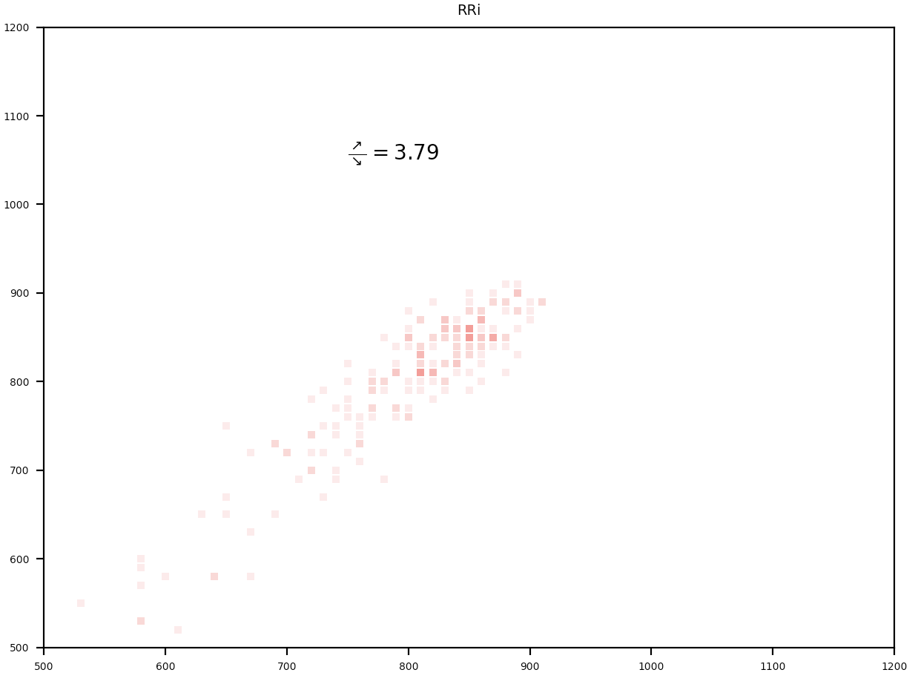
math1
771 | 773
773 | 720
720 | 716
716 | 728
728 | 683
683 | 686
686 | 688
688 | 679
679 | 733
733 | 739
739 | 710
710 | 692
692 | 698
698 | 687
687 | 643
643 | 655
655 | 638
638 | 633
633 | 662
662 | 658
658 | 640
640 | 660
660 | 666
666 | 657
657 | 663
663 | 661
661 | 684
684 | 671
671 | 687
687 | 659
659 | 680
680 | 693
693 | 667
667 | 673
673 | 693
693 | 700
700 | 666
666 | 690
690 | 703
703 | 731
731 | 698
698 | 668
668 | 652
652 | 664
664 | 661
661 | 618
618 | 604
604 | 617
617 | 669
669 | 693
...
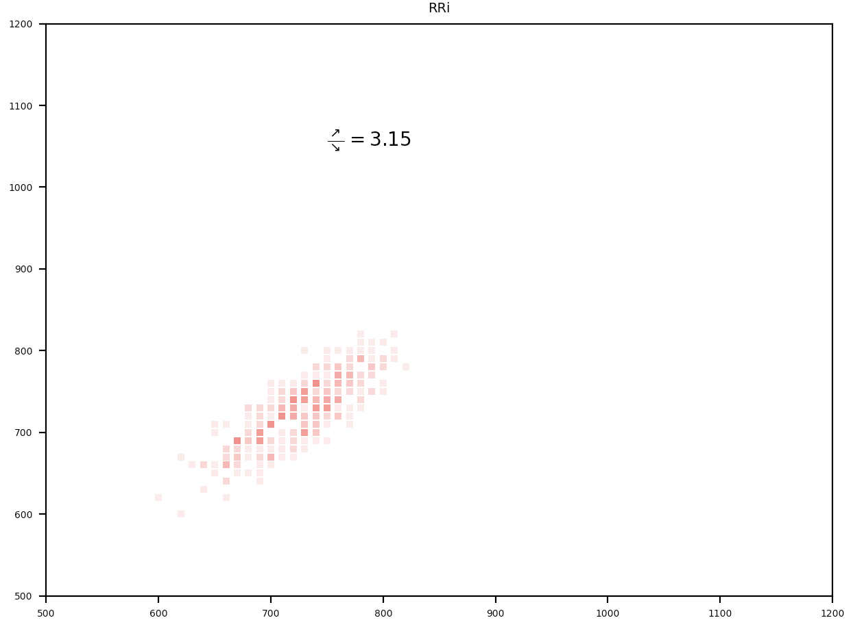
 | ストレス負荷状況 |  |  |  | リラックス状況
 | suudoku1 | suudoku2 | math1 | math2 | sleep_open1 | sleep_open2 | sleep_close1 | sleep_close2 | 閾値 | y=-x投射の約40%
mid_α Stress Value | 12.53 | 12.85 | 14.19 | 13.78 | 14.43 | 14.45 | 16.32 | 15.36 | 90 | 23.3
α/β Stress Value | 21789 | 20920 | 20969 | 21241 | 22834 | 26045 | 31641 | 27712 | 222.4 | 57.6
RRi_meditation | 2.73 | 2.47 | 3.15 | 2.5 | 3.16 | 4.32 | 3.79 | 4.38

sleep_open1
724 | 722
722 | 698
698 | 722
722 | 687
687 | 657
657 | 652
652 | 622
622 | 598
598 | 673
673 | 655
655 | 619
619 | 615
615 | 616
616 | 697
697 | 765
765 | 732
732 | 764
764 | 767
767 | 732
732 | 748
748 | 742
742 | 728
728 | 745
745 | 761
761 | 758
758 | 774
774 | 741
741 | 702
702 | 730
730 | 768
768 | 750
750 | 782
782 | 818
818 | 543
543 | 774
774 | 776
776 | 750
750 | 783
783 | 816
816 | 792
792 | 815
815 | 824
824 | 549
549 | 792
792 | 809
809 | 764
764 | 790
790 | 801
801 | 782
782 | 759
...
sleep_open1_remove
724 | 722
722 | 698
698 | 722
722 | 687
687 | 657
657 | 652
652 | 622
622 | 598
598 | 673
673 | 655
655 | 619
619 | 615
615 | 616
616 | 697
697 | 765
765 | 732
732 | 764
764 | 767
767 | 732
732 | 748
748 | 742
742 | 728
728 | 745
745 | 761
761 | 758
758 | 774
774 | 741
741 | 702
702 | 730
730 | 768
768 | 750
750 | 782
782 | 818
774 | 776
776 | 750
750 | 783
783 | 816
816 | 792
792 | 815
815 | 824
792 | 809
809 | 764
764 | 790
790 | 801
801 | 782
782 | 759
759 | 781
781 | 808
808 | 809
809 | 788
...
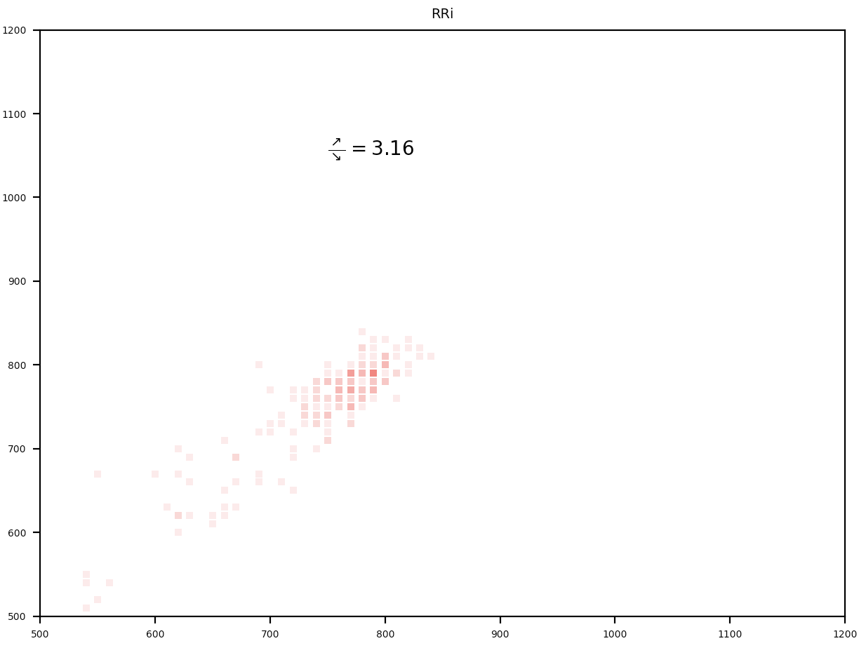

math2
692 | 735
735 | 712
712 | 736
736 | 768
768 | 802
802 | 757
757 | 787
787 | 781
781 | 733
733 | 736
736 | 707
707 | 718
718 | 744
744 | 713
713 | 739
739 | 759
759 | 723
723 | 714
714 | 699
699 | 674
674 | 655
655 | 680
680 | 705
705 | 718
718 | 693
693 | 709
709 | 689
689 | 632
632 | 651
651 | 657
657 | 662
662 | 693
693 | 687
687 | 666
666 | 693
693 | 720
720 | 713
713 | 686
686 | 702
702 | 687
687 | 703
703 | 719
719 | 701
701 | 743
743 | 713
713 | 736
736 | 738
738 | 697
697 | 712
712 | 713
...


sleep_open2
841 | 833
833 | 727
727 | 768
768 | 792
792 | 521
521 | 799
799 | 819
819 | 549
549 | 601
601 | 597
597 | 526
526 | 809
809 | 824
824 | 550
550 | 839
839 | 842
842 | 582
582 | 564
564 | 833
833 | 847
847 | 565
565 | 829
829 | 844
844 | 832
832 | 595
595 | 867
867 | 869
869 | 587
587 | 849
849 | 849
849 | 563
563 | 839
839 | 832
832 | 565
565 | 834
834 | 829
829 | 533
533 | 755
755 | 805
805 | 773
773 | 720
720 | 697
697 | 726
726 | 838
838 | 868
868 | 564
564 | 847
847 | 874
874 | 868
868 | 545
...
sleep_open2_remove
841 | 833
833 | 727
727 | 768
768 | 792
799 | 819
549 | 601
601 | 597
597 | 526
809 | 824
839 | 842
582 | 564
833 | 847
829 | 844
844 | 832
867 | 869
849 | 849
839 | 832
834 | 829
755 | 805
805 | 773
773 | 720
720 | 697
697 | 726
838 | 868
847 | 874
874 | 868
812 | 848
848 | 836
542 | 541
833 | 840
577 | 533
811 | 835
835 | 824
819 | 849
849 | 837
545 | 587
831 | 822
802 | 820
820 | 814
816 | 823
823 | 802
842 | 876
845 | 849
849 | 830
820 | 836
836 | 844
551 | 558
838 | 855
576 | 595
837 | 838
...
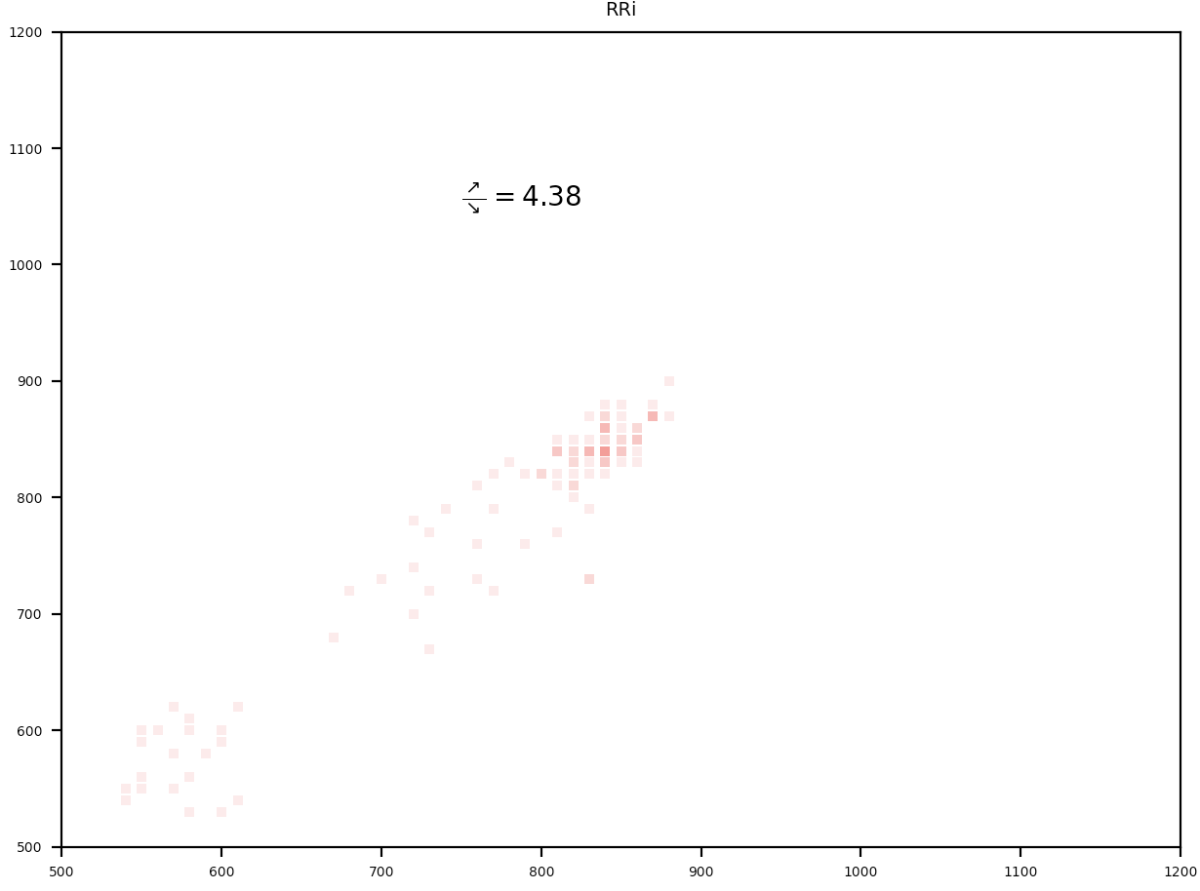

suudoku1
602 | 583
583 | 581
581 | 585
585 | 554
554 | 517
517 | 518
518 | 511
511 | 553
553 | 544
544 | 594
594 | 585
585 | 589
589 | 609
609 | 601
601 | 609
609 | 584
584 | 606
606 | 587
587 | 572
572 | 580
580 | 587
587 | 559
559 | 564
564 | 574
574 | 582
582 | 579
579 | 593
593 | 591
591 | 568
568 | 591
591 | 570
570 | 586
586 | 571
571 | 573
573 | 587
587 | 570
570 | 586
586 | 584
584 | 576
576 | 608
608 | 602
602 | 601
601 | 577
577 | 574
574 | 570
570 | 557
557 | 559
559 | 574
574 | 572
572 | 557
...
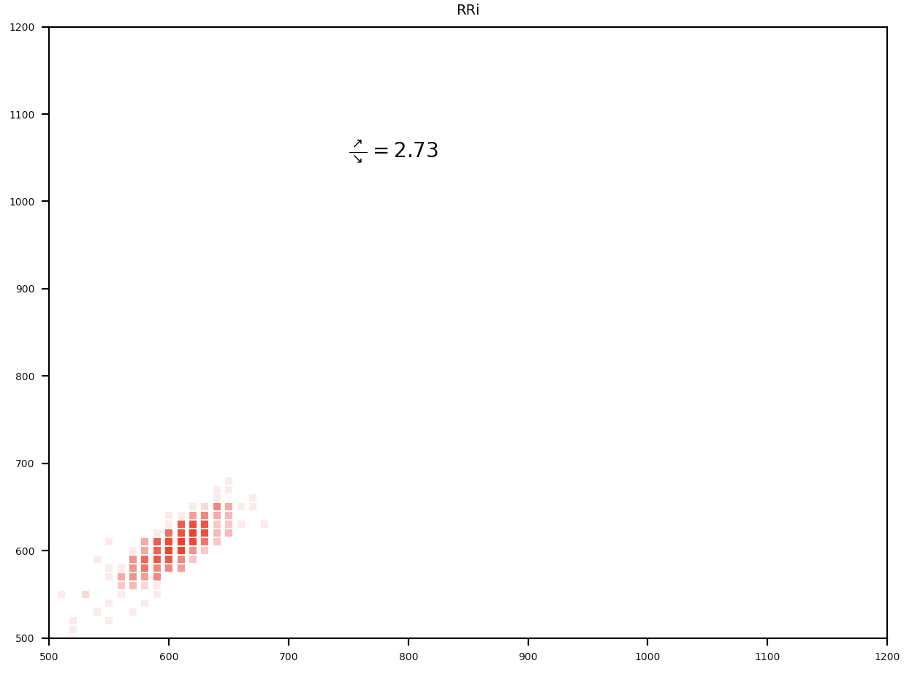

sleep_close1
751 | 713
713 | 701
701 | 690
690 | 664
664 | 685
685 | 739
739 | 689
689 | 648
648 | 647
647 | 657
657 | 688
688 | 649
649 | 695
695 | 728
728 | 730
730 | 795
795 | 826
826 | 824
824 | 525
525 | 770
770 | 786
786 | 522
522 | 796
796 | 828
828 | 841
841 | 576
576 | 813
813 | 805
805 | 777
777 | 762
762 | 787
787 | 775
775 | 723
723 | 672
672 | 641
641 | 698
698 | 777
777 | 797
797 | 554
554 | 809
809 | 832
832 | 592
592 | 540
540 | 564
564 | 806
806 | 802
802 | 540
540 | 806
806 | 830
830 | 816
...
sleep_close1_remove
751 | 713
713 | 701
701 | 690
690 | 664
664 | 685
685 | 739
739 | 689
689 | 648
648 | 647
647 | 657
657 | 688
688 | 649
649 | 695
695 | 728
728 | 730
730 | 795
795 | 826
826 | 824
770 | 786
796 | 828
828 | 841
813 | 805
805 | 777
777 | 762
762 | 787
787 | 775
775 | 723
723 | 672
672 | 641
641 | 698
698 | 777
777 | 797
809 | 832
592 | 540
540 | 564
806 | 802
806 | 830
830 | 816
787 | 787
540 | 528
780 | 772
806 | 816
808 | 800
547 | 528
526 | 512
767 | 782
782 | 756
756 | 788
550 | 588
547 | 546
...
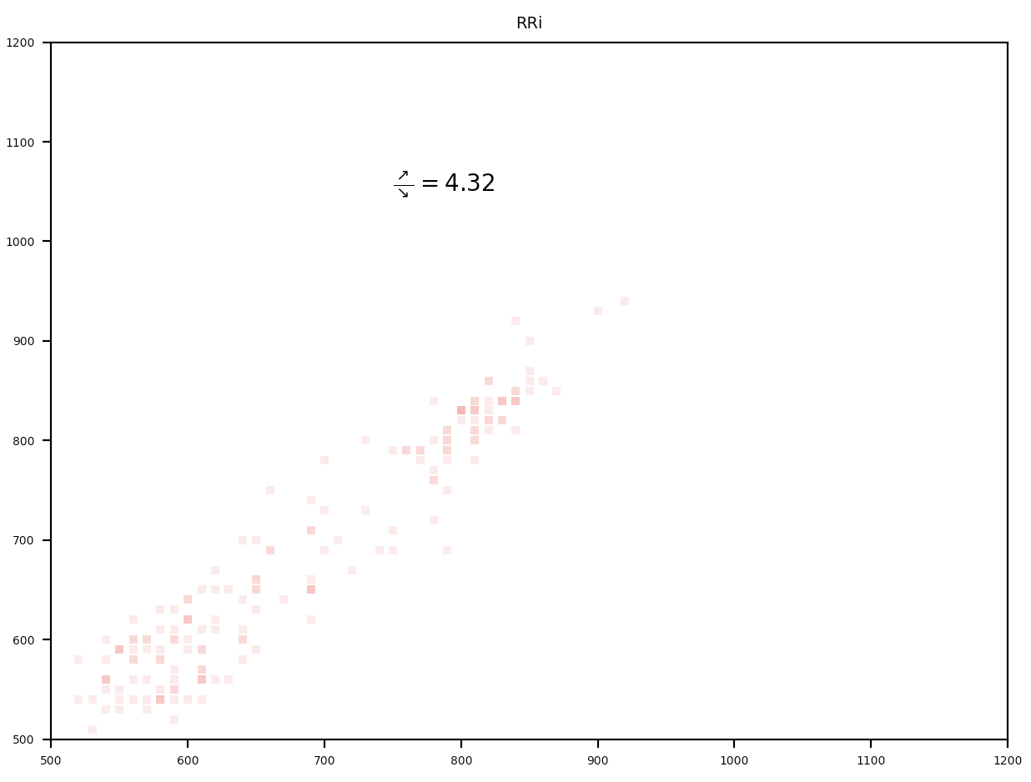

suudoku2
681 | 678
678 | 669
669 | 629
629 | 627
627 | 631
631 | 635
635 | 607
607 | 603
603 | 612
612 | 601
601 | 611
611 | 639
639 | 618
618 | 613
613 | 614
614 | 598
598 | 587
587 | 593
593 | 599
599 | 593
593 | 590
590 | 611
611 | 625
625 | 620
620 | 626
626 | 649
649 | 637
637 | 628
628 | 636
636 | 622
622 | 607
607 | 602
602 | 631
631 | 625
625 | 618
618 | 639
639 | 648
648 | 639
639 | 612
612 | 588
588 | 602
602 | 641
641 | 652
652 | 668
668 | 653
653 | 655
655 | 663
663 | 667
667 | 639
639 | 632
...
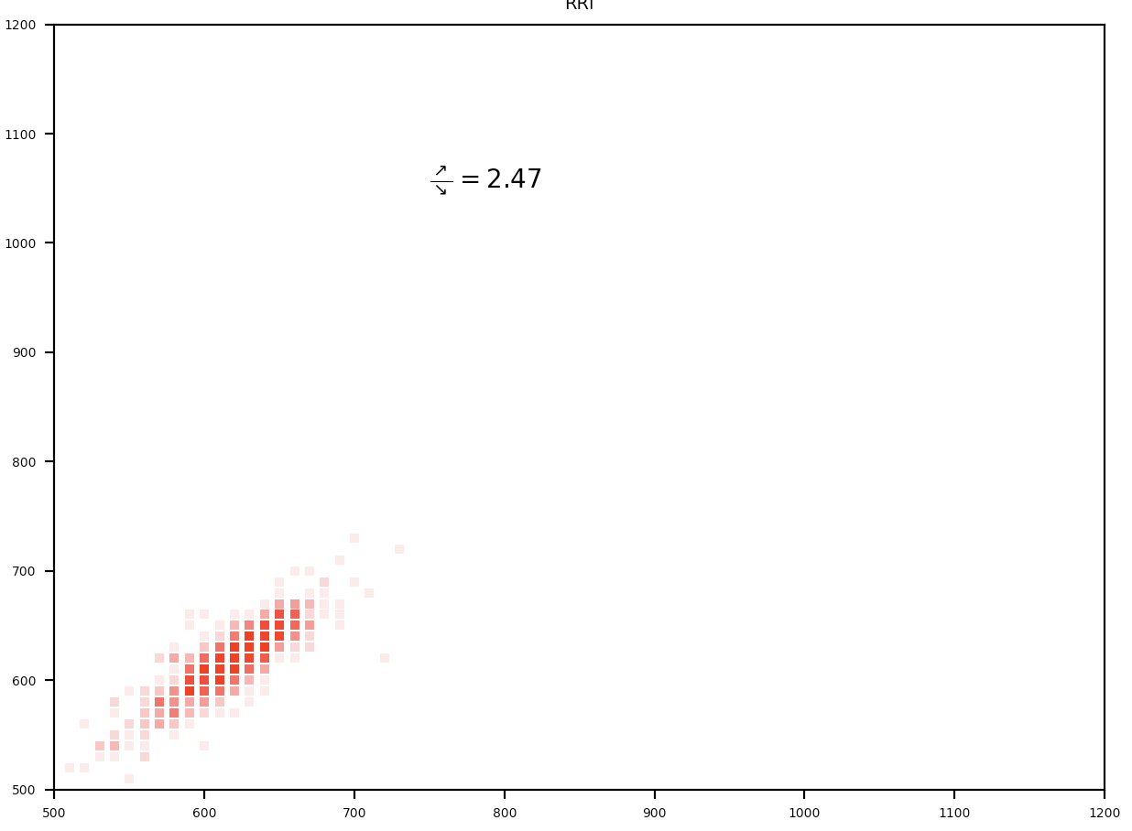

sleep_close2
743 | 750
750 | 770
770 | 791
791 | 756
756 | 761
761 | 728
728 | 745
745 | 756
756 | 743
743 | 770
770 | 765
765 | 756
756 | 712
712 | 688
688 | 733
733 | 718
718 | 740
740 | 694
694 | 647
647 | 645
645 | 670
670 | 720
720 | 780
780 | 788
788 | 811
811 | 815
815 | 812
812 | 808
808 | 812
812 | 791
791 | 810
810 | 829
829 | 793
793 | 823
823 | 845
845 | 828
828 | 851
851 | 860
860 | 832
832 | 871
871 | 902
902 | 872
872 | 885
885 | 895
895 | 881
881 | 845
845 | 569
569 | 774
774 | 770
770 | 812
...
sleep_close2_remove
743 | 750
750 | 770
770 | 791
791 | 756
756 | 761
761 | 728
728 | 745
745 | 756
756 | 743
743 | 770
770 | 765
765 | 756
756 | 712
712 | 688
688 | 733
733 | 718
718 | 740
740 | 694
694 | 647
647 | 645
645 | 670
670 | 720
720 | 780
780 | 788
788 | 811
811 | 815
815 | 812
812 | 808
808 | 812
812 | 791
791 | 810
810 | 829
829 | 793
793 | 823
823 | 845
845 | 828
828 | 851
851 | 860
860 | 832
832 | 871
871 | 902
902 | 872
872 | 885
885 | 895
895 | 881
881 | 845
774 | 770
770 | 812
812 | 867
867 | 848
...

sleep_open1 RRi
sleep_open1
724 | 722
722 | 698
698 | 722
722 | 687
687 | 657
657 | 652
652 | 622
622 | 598
598 | 673
673 | 655
655 | 619
619 | 615
615 | 616
616 | 697
697 | 765
765 | 732
732 | 764
764 | 767
767 | 732
732 | 748
748 | 742
742 | 728
728 | 745
745 | 761
761 | 758
758 | 774
774 | 741
741 | 702
702 | 730
730 | 768
768 | 750
750 | 782
782 | 818
818 | 543
543 | 774
774 | 776
776 | 750
750 | 783
783 | 816
816 | 792
792 | 815
815 | 824
824 | 549
549 | 792
792 | 809
809 | 764
764 | 790
790 | 801
801 | 782
782 | 759
...
sleep_open1_remove
724 | 722
722 | 698
698 | 722
722 | 687
687 | 657
657 | 652
652 | 622
622 | 598
598 | 673
673 | 655
655 | 619
619 | 615
615 | 616
616 | 697
697 | 765
765 | 732
732 | 764
764 | 767
767 | 732
732 | 748
748 | 742
742 | 728
728 | 745
745 | 761
761 | 758
758 | 774
774 | 741
741 | 702
702 | 730
730 | 768
768 | 750
750 | 782
782 | 818
774 | 776
776 | 750
750 | 783
783 | 816
816 | 792
792 | 815
815 | 824
792 | 809
809 | 764
764 | 790
790 | 801
801 | 782
782 | 759
759 | 781
781 | 808
808 | 809
809 | 788
...
重心からの距離 |  | raw_x | raw_y
0.61731544389 | 195.8 | 724 | 722
14.939033742 |  | 722 | 698
19.002091755 |  | 698 | 722
22.717208335 |  | 722 | 687
19.181674429 |  | 687 | 657
1.5040048997 |  | 657 | 652
19.181674429 |  | 652 | 622
14.939033742 |  | 622 | 598
55.064537595 |  | 598 | 673
10.696393055 |  | 673 | 655
23.424315116 |  | 655 | 619
0.79689811848 |  | 619 | 615
2.7386357875 |  | 615 | 616
59.307178282 |  | 616 | 697
50.114790127 |  | 697 | 765
21.302994773 |  | 765 | 732
24.658946004 |  | 732 | 764
4.1528493498 |  | 764 | 767
22.717208335 |  | 767 | 732
601 | 599 | 601.43650794
612 | 588
588 | 612
617.5 | 582.5
615 | 585
602.5 | 597.5
615 | 585
612 | 588
562.5 | 637.5
609 | 591
618 | 582
602 | 598
599.5 | 600.5
559.5 | 640.5
566 | 634
616.5 | 583.5
584 | 616
598.5 | 601.5
617.5 | 582.5
592 | 608
603 | 597
607 | 593
591.5 | 608.5
592 | 608
601.5 | 598.5
592 | 608
616.5 | 583.5
619.5 | 580.5
586 | 614
581 | 619
609 | 591
584 | 616
582 | 618
737.5 | 462.5
484.5 | 715.5
599 | 601
613 | 587
583.5 | 616.5
583.5 | 616.5
612 | 588
588.5 | 611.5
595.5 | 604.5
737.5 | 462.5
478.5 | 721.5
591.5 | 608.5
622.5 | 577.5
587 | 613
594.5 | 605.5
609.5 | 590.5
611.5 | 588.5
...
13.345237505 |  | 732 | 748
2.2111116809 |  | 748 | 742
7.8679659303 |  | 742 | 728
14.052344286 |  | 728 | 745
13.345237505 |  | 745 | 761
0.089791337294 |  | 761 | 758
13.345237505 |  | 758 | 774
21.302994773 |  | 774 | 741
25.54563546 |  | 741 | 702
21.830518879 |  | 702 | 730
28.901586691 |  | 730 | 768
10.696393055 |  | 768 | 750
24.658946004 |  | 750 | 782
27.487373129 |  | 782 | 818
192.42283582 |  | 774 | 776
165.37319546 |  | 776 | 750
3.4457425686 |  | 750 | 783
16.353247305 |  | 783 | 816
25.366052785 |  | 816 | 792
25.366052785 |  | 792 | 815
14.939033742 |  | 815 | 824
18.294984974 |  | 792 | 809
8.3954900369 |  | 809 | 764
192.42283582 |  | 764 | 790
173.85847683 |  | 790 | 801
14.052344286 |  | 801 | 782
29.788276147 |  | 782 | 759
20.416305317 |  | 759 | 781
9.8097035993 |  | 781 | 808
...

sleep_open2 RRi
sleep_open2_remove
841 | 833
833 | 727
727 | 768
768 | 792
792 | 521
521 | 799
799 | 819
819 | 549
549 | 601
601 | 597
597 | 526
526 | 809
809 | 824
824 | 550
550 | 839
839 | 842
842 | 582
582 | 564
564 | 833
833 | 847
847 | 565
565 | 829
829 | 844
844 | 832
832 | 595
595 | 867
867 | 869
869 | 587
587 | 849
849 | 849
849 | 563
563 | 839
839 | 832
832 | 565
565 | 834
834 | 829
829 | 533
533 | 755
755 | 805
805 | 773
773 | 720
720 | 697
697 | 726
726 | 838
838 | 868
868 | 564
564 | 847
847 | 874
874 | 868
868 | 545
...
sleep_open2_remove
841 | 833
833 | 727
727 | 768
768 | 792
799 | 819
549 | 601
601 | 597
597 | 526
809 | 824
839 | 842
582 | 564
833 | 847
829 | 844
844 | 832
867 | 869
849 | 849
839 | 832
834 | 829
755 | 805
805 | 773
773 | 720
720 | 697
697 | 726
838 | 868
847 | 874
874 | 868
812 | 848
848 | 836
542 | 541
833 | 840
577 | 533
811 | 835
835 | 824
819 | 849
849 | 837
545 | 587
831 | 822
802 | 820
820 | 814
816 | 823
823 | 802
842 | 876
845 | 849
849 | 830
820 | 836
836 | 844
551 | 558
838 | 855
576 | 595
837 | 838
...
重心からの距離 |  | raw_x | raw_y
4.3609404448 | 226.9 | 841 | 833
73.500829393 |  | 833 | 727
30.476888647 |  | 727 | 768
18.471271879 |  | 768 | 792
190.1675115 |  | 799 | 819
198.04144243 |  | 549 | 601
15.649812281 |  | 601 | 597
189.46041868 |  | 597 | 526
38.250316439 |  | 809 | 824
1.8135771207 |  | 839 | 842
48.757004113 |  | 582 | 564
201.57691335 |  | 833 | 847
12.127553295 |  | 829 | 844
192.28879058 |  | 844 | 832
205.81948131 |  | 867 | 869
3.7767403525 |  | 849 | 849
182.3894964 |  | 839 | 832
11.328709129 |  | 834 | 829
191.67760063 |  | 755 | 805
11.424085688 |  | 805 | 773
197.94553914 |  | 773 | 720
188.14213645 |  | 720 | 697
12.127553295 |  | 697 | 726
7.1236606568 |  | 838 | 868
166.12642217 |  | 847 | 874
193.79888036 |  | 874 | 868
3.1138324598 |  | 812 | 848
197.94553914 |  | 848 | 836
186.72795152 |  | 542 | 541
1.8868816557 |  | 833 | 840
...

sleep_close1 RRi
sleep_close1
751 | 713
713 | 701
701 | 690
690 | 664
664 | 685
685 | 739
739 | 689
689 | 648
648 | 647
647 | 657
657 | 688
688 | 649
649 | 695
695 | 728
728 | 730
730 | 795
795 | 826
826 | 824
824 | 525
525 | 770
770 | 786
786 | 522
522 | 796
796 | 828
828 | 841
841 | 576
576 | 813
813 | 805
805 | 777
777 | 762
762 | 787
787 | 775
775 | 723
723 | 672
672 | 641
641 | 698
698 | 777
777 | 797
797 | 554
554 | 809
809 | 832
832 | 592
592 | 540
540 | 564
564 | 806
806 | 802
802 | 540
540 | 806
806 | 830
830 | 816
...
g(y) | 重心からの距離 |  | raw_x | raw_y
599.9269103 | 26.766693239 | 227.6 | 751 | 713
 | 8.3819169278 |  | 713 | 701
 | 7.6748101466 |  | 701 | 690
 | 18.281411864 |  | 690 | 664
 | 14.952606851 |  | 664 | 685
 | 38.28713063 |  | 685 | 739
 | 35.251974613 |  | 739 | 689
 | 28.888013582 |  | 689 | 648
 | 0.60374233477 |  | 648 | 647
 | 7.1744322583 |  | 647 | 657
 | 22.023674663 |  | 657 | 688
 | 27.47380002 |  | 688 | 649
 | 32.630276381 |  | 649 | 695
 | 23.437888226 |  | 695 | 728
sleep_close1_remove
751 | 713
713 | 701
701 | 690
690 | 664
664 | 685
685 | 739
739 | 689
689 | 648
648 | 647
647 | 657
657 | 688
688 | 649
649 | 695
695 | 728
728 | 730
730 | 795
795 | 826
826 | 824
770 | 786
796 | 828
828 | 841
813 | 805
805 | 777
777 | 762
762 | 787
787 | 775
775 | 723
723 | 672
672 | 641
641 | 698
698 | 777
777 | 797
809 | 832
592 | 540
540 | 564
806 | 802
806 | 830
830 | 816
787 | 787
540 | 528
780 | 772
806 | 816
808 | 800
547 | 528
526 | 512
767 | 782
782 | 756
756 | 788
550 | 588
547 | 546
...
 | 1.5175780088 |  | 728 | 730
 | 46.065305224 |  | 730 | 795
 | 22.023674663 |  | 795 | 826
 | 1.310849116 |  | 826 | 824
 | 211.32156313 |  | 770 | 786
 | 173.34452584 |  | 796 | 828
 | 11.417072945 |  | 828 | 841
 | 186.57282579 |  | 813 | 805
 | 193.85062249 |  | 805 | 777
 | 22.730781444 |  | 777 | 762
 | 9.2957526018 |  | 762 | 787
 | 187.27993257 |  | 787 | 775
 | 167.68767159 |  | 775 | 723
 | 5.5534898031 |  | 723 | 672
 | 19.695625427 |  | 672 | 641
 | 10.503237271 |  | 641 | 698
 | 17.781033976 |  | 698 | 777
 | 8.3819169278 |  | 777 | 797
 | 36.666188175 |  | 809 | 832
 | 35.959081394 |  | 592 | 540
 | 21.81694577 |  | 540 | 564
 | 40.408450974 |  | 806 | 802
 | 55.96480016 |  | 806 | 830
 | 14.24550007 |  | 830 | 816
...

sleep_close2 RRi
g(y) | 重心からの距離 |  | raw_x | raw_y
600.20588235 | 4.6585858525 | 239.3 | 743 | 750
 | 13.850974008 |  | 750 | 770
 | 14.558080789 |  | 770 | 791
sleep_close2
743 | 750
750 | 770
770 | 791
791 | 756
756 | 761
761 | 728
728 | 745
745 | 756
756 | 743
743 | 770
770 | 765
765 | 756
756 | 712
712 | 688
688 | 733
733 | 718
718 | 740
740 | 694
694 | 647
647 | 645
645 | 670
670 | 720
720 | 780
780 | 788
788 | 811
811 | 815
815 | 812
812 | 808
808 | 812
812 | 791
791 | 810
810 | 829
829 | 793
793 | 823
823 | 845
845 | 828
828 | 851
851 | 860
860 | 832
832 | 871
871 | 902
902 | 872
872 | 885
885 | 895
895 | 881
881 | 845
845 | 569
569 | 774
774 | 770
770 | 812
...
sleep_close2_remove
743 | 750
750 | 770
770 | 791
791 | 756
756 | 761
761 | 728
728 | 745
745 | 756
756 | 743
743 | 770
770 | 765
765 | 756
756 | 712
712 | 688
688 | 733
733 | 718
718 | 740
740 | 694
694 | 647
647 | 645
645 | 670
670 | 720
720 | 780
780 | 788
788 | 811
811 | 815
815 | 812
812 | 808
808 | 812
812 | 791
791 | 810
810 | 829
829 | 793
793 | 823
823 | 845
845 | 828
828 | 851
851 | 860
860 | 832
832 | 871
871 | 902
902 | 872
872 | 885
885 | 895
895 | 881
881 | 845
774 | 770
770 | 812
812 | 867
867 | 848
...
 | 25.039898957 |  | 791 | 756
 | 3.2443722901 |  | 756 | 761
 | 23.625685395 |  | 761 | 728
 | 11.729653664 |  | 728 | 745
 | 7.4870129773 |  | 745 | 756
 | 9.4835497712 |  | 756 | 743
 | 18.800721476 |  | 743 | 770
 | 3.8266955217 |  | 770 | 765
 | 6.6551226465 |  | 765 | 756
 | 31.403859988 |  | 756 | 712
 | 17.261724364 |  | 712 | 688
 | 31.528643538 |  | 688 | 733
 | 10.897763334 |  | 733 | 718
 | 15.26518757 |  | 718 | 740
 | 32.81807355 |  | 740 | 694
 | 33.525180332 |  | 694 | 647
 | 1.7053751782 |  | 647 | 645
 | 17.386507914 |  | 645 | 670
 | 35.064177444 |  | 670 | 720
 | 42.135245255 |  | 720 | 780
 | 5.3656926337 |  | 780 | 788
 | 15.972294352 |  | 788 | 811
 | 2.537265509 |  | 811 | 815
 | 2.4124819593 |  | 815 | 812
 | 3.1195887405 |  | 812 | 808
 | 2.537265509 |  | 808 | 812
 | 15.140404021 |  | 812 | 791
 | 13.143867227 |  | 791 | 810
...

